EXTINTOR
 |  |  |  |  | SISTEMA INTEGRADO DE GESTIÓN |  |  |  |  |  |  |  |  |  | CL-SGI-CDCH-02-SST-004
 |  |  |  |  |  |  |  |  |  |  |  |  |  |  | 2025-10-01
 |  |  |  |  |  |  |  |  |  |  |  |  |  |  | REV.0
 |  |  |  |  | CHECK LIST
 |  |  |  |  | EXTINTOR (P.Q.S)
1.- IDENTIFICACIÓN
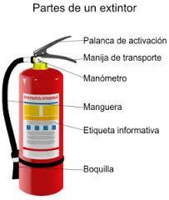
LUGAR |  |  |  |  |  |  |  |  |  |  |  |  |  | :
FECHA INSPECCIÓN
FECHA DE TERMINO
COLOR DEL MES

2.- DESCRIPCIÓN DEL EQUIPO

 |  |  | N° INTERNO
 |  |  | CAPACIDAD | KG

3.- COMPONENTES A INSPECCIONAR

 | N° | ELEMENTOS A INSPECCIONAR |  |  |  | CUMPLE (SI: ü, NO:X; NO APLICA: N/A) |  |  |  |  |  |  | MEDIDAS CORRECTIVAS
 |  |  |  |  |  | LUNES | MARTES | MIÉRCOLES | JUEVES | VIERNES | SÁBADO | DOMINGO
 | 1 | ESTA CLASIFICADO SEGÚN LOS TIPOS DE FUEGO
 | 2 | SE ENCUENTRA CODIFICADO
 | 4 | ESTA UBICADO EN EL LUGAR DESIGNADO Y EN POSICION CORRECTA
 | 5 | SE ENCUENTRA CLARAMENTE VISIBLE
 | 6 | EL ACCESO AL EXTINTOR SE ENCUENTRA LIBRE DE OBTACULOS
 | 7 | EL SOPORTE DEL EXTINTOR SE ENCUENTRA EN BUENAS CONDICIONES
 | 8 | NO PRESENTA SEÑALES NI SIGNOS DE CORROSIÓN
 | 9 | ESTA LIBRE DE FUGAS O FILTRACIONES
 | 10 | ESTADO DE EXTINTOR (GOLPES, ABOLLADURAS, CORROSIÓN, PINTURA )
 | 13 | EL CONJUNTO DE MANGUERAS Y ACOPLES ESTÁN EN BUENAS CONDICIONES
 | 14 | LA BOQUILLA DE DESCARGA ESTA EN BUENAS CONDICIONES
 | 15 | ¿LA PALANCA DE DESCARGA ESTA EN BUENAS CONDICIONES DE USO?
 | 16 | LA MANILLA DE TRANSPORTE SE ENCUENTRA EN BUENAS CONDICIONES DE USO
 | 18 | EL MANOMETRO DE PRESIÓN (INDICADOR DE CARGA) SE ENCUENTRA EN BUENAS CONDICIONES
 | 19 | TIENE VISIBLE Y LEGIBLE LA ETIQUETA DE REVISIÓN MENSUAL
 | 20 | SE ENCUENTRA DEBIDAMENTE SEÑALIZADO

 |  | REALIZADO POR: |  |  |  | FIRMAS
 |  | NOMBRE:
 |  | CARGO:
 |  | APROBADO POR: |  |  |  | FIRMAS
 |  | NOMBRE:
 |  | CARGO:

4.- OBS. HERRAMIENTA / MAQUINA / EQUIPO INSPECCIONADO

RETRACTIL
 |  |  |  | SISTEMA INTEGRADO DE GESTIÓN |  |  |  |  |  |  |  |  | CHK-004

 |  |  |  |  |  |  |  |  |  |  |  |  | REV.
 |  |  |  | CHECK LIST
 |  |  |  | LINEA DE VIDA RETRÁCTIL
1.- IDENTIFICACIÓN
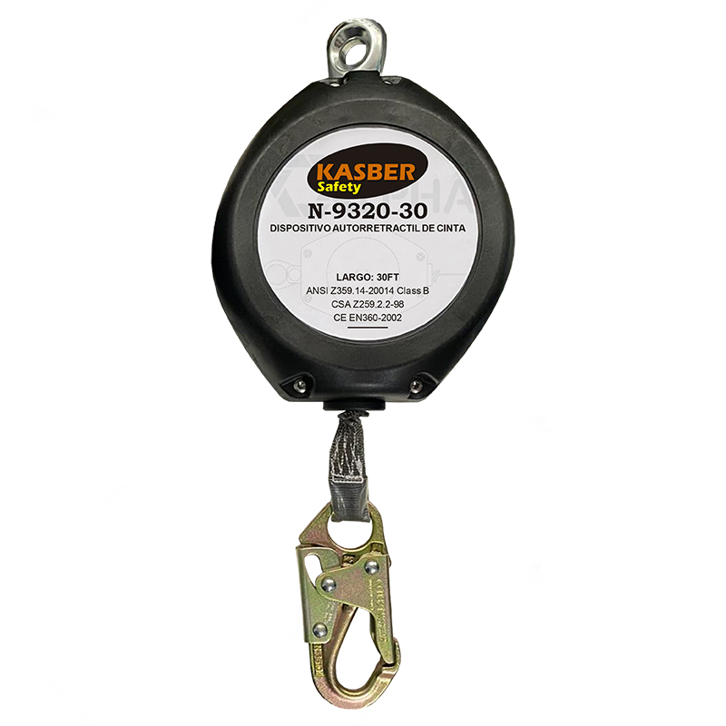
 |  | LUGAR
 |  | FECHA INSPECCIÓN
 |  | FECHA DE TERMINO
 |  | COLOR DEL MES

2.- DESCRIPCIÓN DEL EQUIPO
 |  | Retráctil
 |  |  | MARCA
 |  |  | MODELO

3.- COMPONENTES A INSPECCIONAR

 | N° | ELEMENTOS A INSPECCIONAR |  |  | CUMPLE (SI: ü, NO:X; NO APLICA: N/A) |  |  |  |  |  |  | MEDIDAS CORRECTIVAS
 |  |  |  |  | LUNES | MARTES | MIÉRCOLES | JUEVES | VIERNES | SÁBADO | DOMINGO
 | 1 | MANIJA DE ANCLAJE
 | 2 | ESTADO DE LA CARCASA
 | 3 | LINEA DE VIDA ACERO GALVANIZADO
 | 4 | TOPE
 | 5 | GANCHO DE SEGURIDAD DE CIERRRE AUTOMÁTICO
 | 6 | MOSQUETÓN
 | 7 | ASA DE TRANSPORTE
 | 8 | INDICADOR DE IMPACTO
 | 9 | ESTADO DE RETRACTIL
 | 10 | ETIQUETAS DE INFORMACIÓN
 | 11 | CODIFICACIÓN DE COLOR

 |  | REALIZADO POR: |  |  | FIRMAS
 |  | NOMBRE:
 |  | CARGO:
 |  | APROBADO POR: |  |  | FIRMAS
 |  | NOMBRE:
 |  | CARGO:

4.- OBS. DE LA HERRAMIENTA / MAQUINA / EQUIPO INSPECCIONADO

GRILLETE
 |  |  |  | SISTEMA INTEGRADO DE GESTIÓN

 |  |  |  |  |  |  |  |  |  |  |  |  | REV.
 |  |  |  | CHECK LIST
 |  |  |  | GRILLETE
1.- IDENTIFICACIÓN
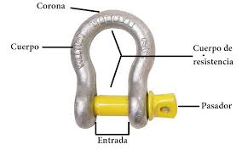
 |  | LUGAR
 |  | FECHA INSPECCIÓN
 |  | FECHA DE TERMINO
 |  | COLOR DEL MES

2.- DESCRIPCIÓN DEL EQUIPO

 |  |  | MEDIDA
 |  |  | COFIFICACIÓN

3.- COMPONENTES A INSPECCIONAR

 | N° | ELEMENTOS A INSPECCIONAR |  |  | CUMPLE (SI: ü, NO:X; NO APLICA: N/A) |  |  |  |  |  |  | MEDIDAS CORRECTIVAS
 |  |  |  |  | LUNES | MARTES | MIÉRCOLES | JUEVES | VIERNES | SÁBADO | DOMINGO
 | 1 | CUERPO
 | 2 | CORONA
 | 3 | PASADOR
 | 4 | ENTRADA
 | 5 | HILOS DEL PASADOR

 |  | REALIZADO POR: |  |  | FIRMAS
 |  | NOMBRE:
 |  | CARGO:
 |  | APROBADO POR: |  |  | FIRMAS
 |  | NOMBRE:
 |  | CARGO:

4.- OBS. DE LA HERRAMIENTA / MAQUINA / EQUIPO INSPECCIONADO

SIERRA CIRCULAR
 |  |  |  | SISTEMA INTEGRADO DE GESTIÓN |  |  |  |  |  |  |  |  | CHK-001

 |  |  |  |  |  |  |  |  |  |  |  |  | REV.
 |  |  |  | CHECK LIST
 |  |  |  | SIERRA CIRCULAR
1.- IDENTIFICACIÓN
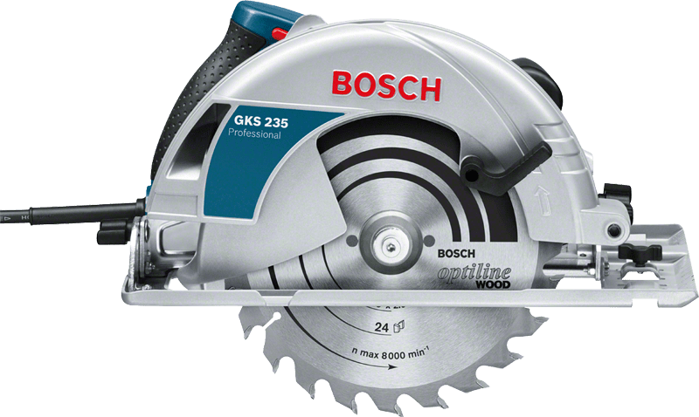
 | LUGAR
 | FECHA INSPECCIÓN
 | FECHA DE TERMINO
 | COLOR DEL MES

2.- DESCRIPCIÓN DEL EQUIPO
 |  | SIERRA CIRCULAR
 |  |  | MARCA
 |  |  | MODELO
 |  |  | N° INTERNO

3.- COMPONENTES A INSPECCIONAR

 | N° | ELEMENTOS A INSPECCIONAR |  |  | CUMPLE (SI: ü, NO:X; NO APLICA: N/A) |  |  |  |  |  |  | MEDIDAS CORRECTIVAS
 |  |  |  |  | LUNES | MARTES | MIÉRCOLES | JUEVES | VIERNES | SÁBADO | DOMINGO
 | 1 | ASPECTOS MECANICOS
 | 1.1 | CASQUETE PROTECTOR (CARCASA)
 | 1.2 | CASQUETE PROTECTOR RESORTE DE RETRACCIÓN
 | 1.3 | DIENTES DEL DISCO DE CORTE
 | 1.5 | TUERCA DE FIJACIÓN DEL DISCO
 | 2 | ELECTRICIDAD
 | 2.1 | CONDUCTORES ADECUADOS
 | 2.2 | ENCHUFE MACHO PARA CONEXIÓN A LA RED
 | 2.3 | ENTRADA DEL CABLE CON PROTECCION
 | 2.4 | PROTECCIÓN A TIERRA
 | 3 | ELEMENTOS DE PROTECCIÓN PERSONAL
 | 3.1 | PROTECTOR FACIAL
 | 3.2 | GUANTES CABRITILLA
 | 3.3 | COLETO DE CUERO
 | 3.4 | PROTECTOR AUDITIVO
 | 3.5 | OTROS

 |  | REALIZADO POR: |  |  | FIRMAS
 |  |  |  |  | L | M | M | J | V | S | D
 |  | NOMBRE:
 |  | CARGO:
 |  | APROBADO POR: |  |  | FIRMAS
 |  |  |  |  | L | M | M | J | V | S | D
 |  | NOMBRE:
 |  | CARGO:

4.- OBS. DE LA HERRAMIENTA / MAQUINA / EQUIPO INSPECCIONADO

ESMERIL ANGULAR
 |  |  |  | SISTEMA INTEGRADO DE GESTIÓN |  |  |  |  |  |  |  |  | CHK-002

 |  |  |  |  |  |  |  |  |  |  |  |  | REV.
 |  |  |  | CHECK LIST
 |  |  |  | ESMERIL ANGULAR
1.- IDENTIFICACIÓN
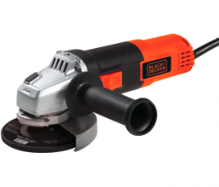
 | LUGAR
 | FECHA INSPECCIÓN
 | FECHA DE TERMINO
 | COLOR DEL MES

2.- DESCRIPCIÓN DEL EQUIPO
 |  | ESMERIL ANGULAR DE 4 1/2" |  |  |  |  | ESMERIL ANGULAR DE 7"
 |  |  | MARCA |  |  |  |  |  |  | MARCA
 |  |  | MODELO |  |  |  |  |  |  | MODELO
 |  |  | N° INTERNO |  |  |  |  |  |  | N° INTERNO

3.- COMPONENTES A INSPECCIONAR

 | N° | ELEMENTOS A INSPECCIONAR |  |  | CUMPLE (SI: ü, NO:X; NO APLICA: N/A) |  |  |  |  |  |  | MEDIDAS CORRECTIVAS
 |  |  |  |  | LUNES | MARTES | MIÉRCOLES | JUEVES | VIERNES | SÁBADO | DOMINGO
 | 1 | ASPECTOS MECANICOS
 | 1.1 | CASQUETE PROTECTOR
 | 1.2 | CASQUETE ORIGINAL DE FABRICA
 | 1.3 | DISCO DE ACUERDO A CARACTERISTICAS DEL TRABAJO
 | 1.5 | TUERCAS DE FIJACIÓN DEL DISCO
 | 2 | ELECTRICIDAD
 | 2.1 | CONDUCTORES ADECUADOS
 | 2.2 | ENCHUFE MACHO PARA CONEXIÓN A LA RED
 | 2.3 | ENTRADA DEL CABLE CON PROTECCION
 | 2.4 | PROTECCIÓN A TIERRA
 | 3 | ELEMENTOS DE PROTECCIÓN PERSONAL
 | 3.1 | PROTECTOR FACIAL
 | 3.2 | GUANTES CABRITILLA
 | 3.3 | COLETO DE CUERO
 | 3.4 | PROTECTOR AUDITIVO
 | 3.5 | OTROS

 |  | REALIZADO POR: |  |  | FIRMAS
 |  | NOMBRE:
 |  | CARGO:
 |  | APROBADO POR: |  |  | FIRMAS
 |  | NOMBRE:
 |  | CARGO:

4.- OBS. DE LA HERRAMIENTA / MAQUINA / EQUIPO INSPECCIONADO

EXT. ELECTRICA
 |  |  |  | SISTEMA INTEGRADO DE GESTIÓN |  |  |  |  |  |  |  |  | CHK-003

 |  |  |  |  |  |  |  |  |  |  |  |  | REV.
 |  |  |  | CHECK LIST
 |  |  |  | EXTENSIONES ELÉCTRICAS
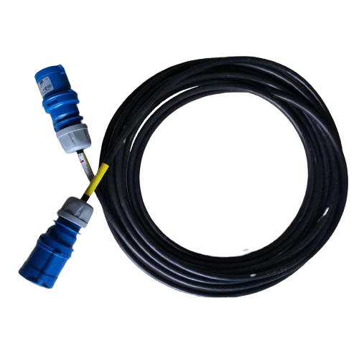
1.- IDENTIFICACIÓN

 | LUGAR
 | FECHA INSPECCIÓN
 | FECHA DE TERMINO
 | COLOR DEL MES

2.- DESCRIPCIÓN DEL EQUIPO

 |  |  | EXTENSIÓN DE 220 VOLT |  |  | N° IDENTIFICACIÓN: __________________________
 |  |  | EXTENSIÓN DE 380 VOLT
 |  |  | EXTENSIÓN DE 460 VOLT |  |  | METROS: ___________________________________

3.- COMPONENTES A INSPECCIONAR

 | N° | ELEMENTOS A INSPECCIONAR |  |  | CUMPLE (SI: ü, NO:X; NO APLICA: N/A) |  |  |  |  |  |  | MEDIDAS CORRECTIVAS
 |  |  |  |  | LUNES | MARTES | MIÉRCOLES | JUEVES | VIERNES | SÁBADO | DOMINGO
 | 1 | CABLE EN BUEN ESTADO
 | 2 | ENCHUFE HEMBRA VOLANTE TIPO LEGRAND EN BUEN ESTADO
 | 3 | ENCHUFE MACHO DOMICILIARIO EN BUEN ESTADO
 | 4 | ENCHUFE MACHO TIPO LEGRAND EN BUEN ESTADO
 | 5 | TAPA DE HEMBRA VOLANTE TIPO LEGRAND
 | 6 | COLOR DE FASES DE ACUERDO A ESTANDAR
 | 7 | SE ENUCENTRA IDENTIFICADA Y/O ROTULADA LA EXTENSIÓN ELÉCTRICA
 | 8 | CUMPLE CON LOS CODIGOS DE COLORES DE MES
 | 9 | OTROS

 |  | REALIZADO POR: |  |  | FIRMAS
 |  | NOMBRE:
 |  | CARGO:
 |  | APROBADO POR: |  |  | FIRMAS
 |  | NOMBRE:
 |  | CARGO:

4.- OBS. DE LA HERRAMIENTA / MAQUINA / EQUIPO INSPECCIONADO

TALADRO
 |  |  |  | SISTEMA INTEGRADO DE GESTIÓN |  |  |  |  |  |  |  |  | CHK-004

 |  |  |  |  |  |  |  |  |  |  |  |  | REV.
 |  |  |  | CHECK LIST
 |  |  |  | TALADROS
1.- IDENTIFICACIÓN
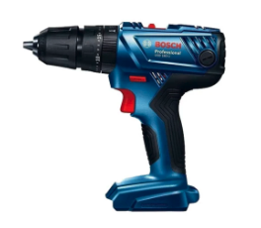
 |  | LUGAR
 |  | FECHA INSPECCIÓN
 |  | FECHA DE TERMINO
 |  | COLOR DEL MES

2.- DESCRIPCIÓN DEL EQUIPO
 |  | TALADRO INHALAMBRICO |  |  |  | TALADRO ELECTRICO
 |  |  | MARCA |  |  |  |  | MARCA
 |  |  | MODELO |  |  |  |  | MODELO

3.- COMPONENTES A INSPECCIONAR

 | N° | ELEMENTOS A INSPECCIONAR |  |  | CUMPLE (SI: ü, NO:X; NO APLICA: N/A) |  |  |  |  |  |  | MEDIDAS CORRECTIVAS
 |  |  |  |  | LUNES | MARTES | MIÉRCOLES | JUEVES | VIERNES | SÁBADO | DOMINGO
 | 1 | ASPECTOS EXTERNOS
 | 1.1 | BOTON SELECTOR DE VELOCIDADES
 | 1.2 | EMPUÑADURA AUXILIAR
 | 1.3 | APERTURA DE VENTILACIÓN
 | 1.4 | INTERRUMPTOR HOMBRE MUERTO
 | 1.5 | MANDRIL U OTRO SISTEMA DE SUJECIÓN
 | 1.6 | LLAVE PARA MANDRIL
 | 1.7 | CARCASA
 | 1.8 | EMPUÑADURA TRASERA
 | 2 | ELECTRICIDAD
 | 2.1 | CABLE DE ALIMENTACIÓN
 | 2.2 | ENCHUFE MACHO PARA CONEXIÓN A LA RED
 | 2.3 | TAPA DE ENCHUFE LEGRAND
 | 2.4 | EMBOBINADO
 | 2.5 | ROTOR
 | 2.6 | CARBONES
 | 2.7 | ENTRADA DEL CABLE CON PROTECCION
 | 2.8 | PROTECCIÓN A TIERRA
 | 3 | ELEMENTOS DE PROTECCIÓN PERSONAL
 | 3.1 | PROTECTOR FACIAL
 | 3.2 | GUANTES CUERO CABRETILLA
 | 3.3 | PROTECTOR AUDITIVO
 | 3.4 | BROCAS DE ACUERDO A LA ACTIVIDAD Y AL EQUIPO
 | 3.5 | OTROS
 | 3.6 | CUMPLE CON LOS COLORES DEL MES

 |  | REALIZADO POR: |  |  | FIRMAS
 |  | NOMBRE:
 |  | CARGO:
 |  | APROBADO POR: |  |  | FIRMAS
 |  | NOMBRE:
 |  | CARGO:

4.- OBS. DE LA HERRAMIENTA / MAQUINA / EQUIPO INSPECCIONADO

RECTIFICADORA
 |  |  |  | SISTEMA INTEGRADO DE GESTIÓN |  |  |  |  |  |  |  |  | CHK.005

 |  |  |  |  |  |  |  |  |  |  |  |  | REV.
 |  |  |  | CHECK LIST
 |  |  |  | RECTIFICADORA
1.- IDENTIFICACIÓN
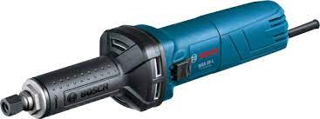
LUGAR
FECHA INSPECCIÓN
FECHA DE TERMINO
COLOR DEL MES

2.- DESCRIPCIÓN DEL EQUIPO
 |  | TALADRO INALÁMBRICO |  |  | TALADRO ELECTRICO
 |  |  | MARCA |  |  |  |  | MARCA
 |  |  | MODELO |  |  |  |  | MODELO

3.- COMPONENTES A INSPECCIONAR

 | N° | ELEMENTOS A INSPECCIONAR |  |  | CUMPLE (SI: ü, NO:X; NO APLICA: N/A) |  |  |  |  |  |  | MEDIDAS CORRECTIVAS
 |  |  |  |  | LUNES | MARTES | MIÉRCOLES | JUEVES | VIERNES | SÁBADO | DOMINGO
 | 1 | ASPECTOS EXTERNOS
 | 1.1 | BOTON SELECTOR DE VELOCIDADES
 | 1.2 | EMPUÑADURA AUXILIAR
 | 1.3 | APERTURA DE VENTILACIÓN
 | 1.4 | INTERRUMPTOR HOMBRE MUERTO
 | 1.5 | MANDRIL U OTRO SISTEMA DE SUJECIÓN
 | 1.6 | LLAVE PARA MANDRIL
 | 1.7 | CARCASA
 | 1.8 | EMPUÑADURA TRASERA
 | 2 | ELECTRICIDAD
 | 2.1 | CABLE DE ALIMENTACIÓN
 | 2.2 | ENCHUFE MACHO PARA CONEXIÓN A LA RED
 | 2.3 | TAPA DE ENCHUFE LEGRAND
 | 2.4 | EMBOBINADO
 | 2.5 | ROTOR
 | 2.6 | CARBONES
 | 2.7 | ENTRADA DEL CABLE CON PROTECCION
 | 2.8 | PROTECCIÓN A TIERRA
 | 3 | ELEMENTOS DE PROTECCIÓN PERSONAL
 | 3.1 | PROTECTOR FACIAL
 | 3.2 | GUANTES CUERO CABRETILLA
 | 3.3 | PROTECTOR AUDITIVO
 | 3.4 | BROCAS DE ACUERDO A LA ACTIVIDAD Y AL EQUIPO
 | 3.5 | OTROS
 | 3.6 | CUMPLE CON LOS COLORES DEL MES

 |  | REALIZADO POR: |  |  | FIRMAS
 |  | NOMBRE:
 |  | CARGO:
 |  | APROBADO POR: |  |  | FIRMAS
 |  | NOMBRE:
 |  | CARGO:

4.- OBS. DE LA HERRAMIENTA / MAQUINA / EQUIPO INSPECCIONADO

EQUIPO COMPRESOR
 |  |  |  | SISTEMA INTEGRADO DE GESTIÓN |  |  |  |  |  |  |  |  | CHK-006

 |  |  |  |  |  |  |  |  |  |  |  |  | REV.
 |  |  |  | CHECK LIST
 |  |  |  | EQUIPO COMPRESOR
1.- IDENTIFICACIÓN
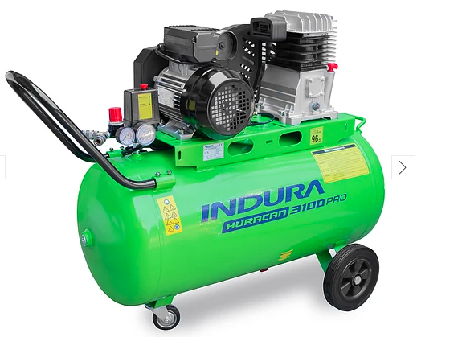
LUGAR
FECHA INSPECCIÓN
FECHA DE TERMINO
COLOR DEL MES

2.- DESCRIPCIÓN DEL EQUIPO
 |  | EQUIPO COMPRESOR
 |  |  | MARCA
 |  |  | MODELO

3.- COMPONENTES A INSPECCIONAR

 | N° | ELEMENTOS A INSPECCIONAR |  |  | CUMPLE (SI: ü, NO:X; NO APLICA: N/A) |  |  |  |  |  |  | MEDIDAS CORRECTIVAS
 |  |  |  |  | LUNES | MARTES | MIÉRCOLES | JUEVES | VIERNES | SÁBADO | DOMINGO
 | 1 | ASPECTOS EXTERNOS
 | 1.1 | ¿LA ESTRUCTURA DEL COMPRESOR SE ENCUENTRA EN BUEN ESTADO?
 | 1.2 | ¿EL COMPRESOR TIENE SISTEMA DE MINIZACIÓN ACUSTICA EN SU ESTRUCTURA?
 | 1.3 | LAS PUERTAS DEL COMPRESOR TIENEN CHAPA Y/O CANDADO
 | 1.4 | ¿EL MOTOR DEL COMPRESOS SE ENCUENTRA EN BUEN ESTADO?
 | 1.5 | ¿LAS MANGUERAS DEL COMPRESOR SE ENCUENTRAN EN BUENAS CONDICIONES?
 | 1.7 | ¿LOS NEUMATICOS DEL COMPRESOR SE ENCUENTRAN EN BUEN ESTADO
 | 1.8 | ¿LAS CORREAS DE TRANSMICION SE ENCUENTRAN EN BUEN ESTADO?
 | 1.11 | ¿LOS MANOMETROS SE ENCUENTRAN EN BUEN ESTADO?
 | 1.12 | ¿EL COMPRESOR PRESENTA FUJAS DE ACEITE?
 | 1.14 | ¿EL COMPRESOR TIENE PROTECCION EN PARTES MOVILES (CORREAS, POLEAS.)
 | 2 | ELECTRICIDAD
 | 2.1 | CABLE DE ALIMENTACIÓN
 | 2.2 | ENCHUFE DE CONEXIÓN ELECTRICA( EN BUEN ESTADO)
 | 2.6 | ENTRADA DEL CABLE CON PROTECCION
 | 3 | ELEMENTOS DE PROTECCIÓN PERSONAL
 | 3.1 | PROTECTOR FACIAL O ANTIPARRA
 | 3.2 | GUANTES CUERO DE CABRITILLA
 | 3.3 | PROTECTOR AUDITIVO
 | 3.4 | CUMPLE CON LOS COLORES DEL MES
 | 3.5 | OTROS

 |  | REALIZADO POR: |  |  | FIRMAS
 |  | NOMBRE:
 |  | CARGO:
 |  | APROBADO POR: |  |  | FIRMAS
 |  | NOMBRE:
 |  | CARGO:

4.- OBSERV. DE LA HERRAMIENTA / MAQUINA / EQUIPO INSPECCIONADO

MAQ SOLDAR
 |  |  |  | SISTEMA INTEGRADO DE GESTIÓN |  |  |  |  |  |  |  |  | CHK-007

 |  |  |  |  |  |  |  |  |  |  |  |  | REV.
 |  |  |  | CHECK LIST
 |  |  |  | EQUIPOS MAQUINA DE SOLDAR
1.- IDENTIFICACIÓN

LUGAR
FECHA INSPECCIÓN
FECHA DE TERMINO
COLOR DEL MES

2.- DESCRIPCIÓN DEL EQUIPO
 |  | ELECTRICA |  |  | AUTÓGENA
 |  |  | MARCA |  |  |  | MARCA
 |  |  | MODELO |  |  |  | MODELO

3.- COMPONENTES A INSPECCIONAR

 | N° | ELEMENTOS A INSPECCIONAR |  |  | CUMPLE (SI: ü, NO:X; NO APLICA: N/A) |  |  |  |  |  |  | MEDIDAS CORRECTIVAS
 |  |  |  |  | LUNES | MARTES | MIÉRCOLES | JUEVES | VIERNES | SÁBADO | DOMINGO
 | 1 | PIEZAS EXTERNAS
 | 1.1 | BOTON DE ENCENDIDO
 | 1.2 | EMPUÑADURA O MANGO ESTA EN BUENAS CONDICIONES
 | 1.3 | APERTURA DE VENTILACIÓN ESTA LIBRE DE OBTACULOS
 | 1.4 | CARCASAS EN BUENAS CONDICIONES
 | 1.5 | EL EQUIPO CUENTA CON PLACA DE IDENTIFICACIÓN, CON ESPECIFICACIONES: AMPERAJE, CORRIENTE, ETC.
 | 1.6 | TENAZAS DE ATERRIZAJE
 | 1.7 | LUCES DE AVISO (ENCENDIDO,AMPERAJE) EN FUNCIONAMIENTO
 | 1.8 | RELOJES O INDICADORES SE ENCUENTRAN EN BUEN ESTADO
 | 2 | ELECTRICIDAD
 | 2.1 | CABLES DE ALIMENTACIÓN EN BUEN ESTADO
 | 2.2 | ENCHUFE LEGRAND / DOMICILIARIO EN BUEN ESTADO
 | 2.3 | CABLE PORTAELECTRODO EN BUENAS CONDICIONES
 | 2.4 | CABLE TIERRA Y TENAZAS EN BUENAS CONDICIONES
 | 2.5 | TERMINALES
 | 2.6 | INTERRUPTOR DE ENCENDIDO EN BUENAS CONDICIONES
 | 2.7 | REGULADORES DE VOLTAJE EN BUENAS CONDICIONES
 | 2.8 | CONEXIONES ELECTRICAS CON POLARIDAD CORRECTA
 | 3 | ELEMENTOS DE PROTECCIÓN PERSONAL
 | 3.1 | PROTECTOR FACIAL
 | 3.2 | GUANTES CUERO PUÑO LARGO
 | 3.3 | COLETO DE CUERO
 | 3.4 | PROTECTOR AUDITIVO
 | 3.5 | CUMPLE CON CODIGO DE COLORES DEL MES
 | 3.6 | OTROS: EXTINTOR EN BUEN ESTADO Y EN EL ÁREA DE TRABAJO

 |  | REALIZADO POR: |  |  | FIRMAS
 |  | NOMBRE:
 |  | CARGO:
 |  | APROBADO POR: |  |  | FIRMAS
 |  | NOMBRE:
 |  | CARGO:

4.- OBS. HERRAMIENTA/MAQUINA/EQUIPO INSPECCIONADO

OXICORTE
 |  |  | SISTEMA INTEGRADO DE GESTIÓN |  |  |  |  |  |  |  |  | CHK-009

 |  |  |  |  |  |  |  |  |  |  |  | REV.
 |  |  | CHECK LIST
 |  |  | EQUIPO COMPLETO OXICORTE
1.- IDENTIFICACIÓN
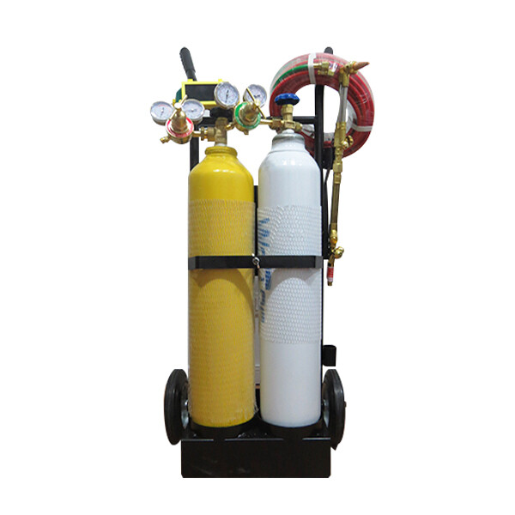
LUGAR
FECHA INSPECCIÓN
FECHA DE TERMINO
COLOR DEL MES

2.- DESCRIPCIÓN DEL EQUIPO

3.- COMPONENTES A INSPECCIONAR

 | N° | ELEMENTOS A INSPECCIONAR |  | CUMPLE (SI: ü, NO:X; NO APLICA: N/A) |  |  |  |  |  |  | MEDIDAS CORRECTIVAS
 |  |  |  | LUNES | MARTES | MIÉRCOLES | JUEVES | VIERNES | SÁBADO | DOMINGO
 | 1 | PIEZAS EXTERNAS
 | 1.1 | MANOMETRO DE BAJA PRESIÓN
 | 1.2 | MANOMETRO DE ALTA PRESIÓN
 | 1.3 | LLAVE DE PASO
 | 1.4 | VALVULA REGULADORA DE ANTIRETROCESO
 | 1.5 | VALVULAS REGULADORAS DE CORTE
 | 1.6 | CILINDRO DE OXÍGENO
 | 1.7 | CILINDRO DE ACETILENO
 | 1.8 | RELOJES O INDICADORES SE ENCUENTRAN EN BUEN ESTADO
 | 2 | SOPLETE
 | 2.1 | BOQUILLA DE CORTE
 | 2.2 | MEZCLADOR UNIVERSAL
 | 2.3 | CABEZAL DEL MANGO
 | 2.4 | CONEXIONES DE ENTRADA DE LOS GASES
 | 2.5 | VALVULAS REGULADORAS DE LOS GASES
 | 2.6 | MANGO DEL SOPLETE
 | 2.7 | INYECTOR Y TUERCA DE ACOPLAMIENTO
 | 3 | ELEMENTOS DE PROTECCIÓN PERSONAL
 | 3.1 | PROTECTOR FACIAL
 | 3.2 | GUANTES CUERO PUÑO LARGO
 | 3.3 | COLETO DE CUERO
 | 3.4 | PROTECTOR AUDITIVO
 | 3.5 | CUMPLE CON CODIGO DE COLORES DEL MES
 | 3.6 | OTROS: EXTINTOR EN BUEN ESTADO Y EN EL ÁREA DE TRABAJO

 |  | REALIZADO POR: |  | FIRMAS
 |  | NOMBRE:
 |  | CARGO:
 |  | APROBADO POR: |  | FIRMAS
 |  | NOMBRE:
 |  | CARGO:

4.- OBS. HERRAMIENTA/MAQUINA/EQUIPO INSPECCIONADO

SIERRA ESPADA
 |  |  |  | SISTEMA INTEGRADO DE GESTIÓN |  |  |  |  |  |  |  |  | CHK-010

 |  |  |  |  |  |  |  |  |  |  |  |  | REV.
 |  |  |  | CHECK LIST
 |  |  |  | SIERRA ESPADA
1.- IDENTIFICACIÓN
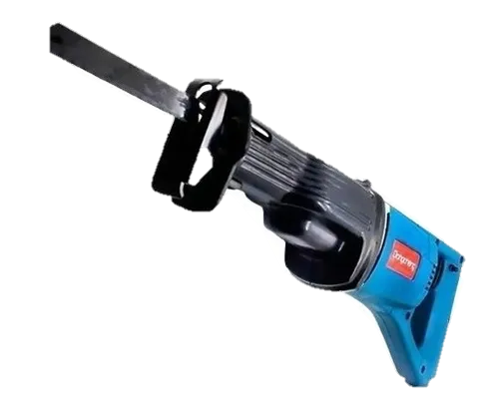
 | LUGAR
 | FECHA INSPECCIÓN
 | FECHA DE TERMINO
 | COLOR DEL MES

2.- DESCRIPCIÓN DEL EQUIPO

 |  |  | MARCA
 |  |  | MODELO
 |  |  | N° INTERNO

3.- COMPONENTES A INSPECCIONAR

 | N° | ELEMENTOS A INSPECCIONAR |  |  | CUMPLE (SI: ü, NO:X; NO APLICA: N/A) |  |  |  |  |  |  | MEDIDAS CORRECTIVAS
 |  |  |  |  | LUNES | MARTES | MIÉRCOLES | JUEVES | VIERNES | SÁBADO | DOMINGO
 | 1 | ASPECTOS MECANICOS
 | 1.1 | SEGURO PORTA SIERRA
 | 1.2 | EMPUÑADURA
 | 1.3 | CUERPO DE AGARRE
 | 1.5 | GATILLO DE ACTIVACIÓN
 | 2 | ELECTRICIDAD
 | 2.1 | BATERIA EXTERNA
 | 2.2 | CLIP DE BATERIA
 | 2.3 | FUSELAJE O CARCASA
 | 2.4 | CARGADOR DE BATERIA
 | 3 | ELEMENTOS DE PROTECCIÓN PERSONAL
 | 3.1 | PROTECTOR FACIAL
 | 3.2 | GUANTES CABRITILLA
 | 3.3 | COLETO DE CUERO
 | 3.4 | PROTECTOR AUDITIVO
 | 3.5 | OTROS

 |  | REALIZADO POR: |  |  | FIRMAS
 |  | NOMBRE:
 |  | CARGO:
 |  | APROBADO POR: |  |  | FIRMAS
 |  | NOMBRE:
 |  | CARGO:

4.- OBS. DE LA HERRAMIENTA / MAQUINA / EQUIPO INSPECCIONADO

ESCALERA TIJERA
 |  |  | SISTEMA INTEGRADO DE GESTIÓN

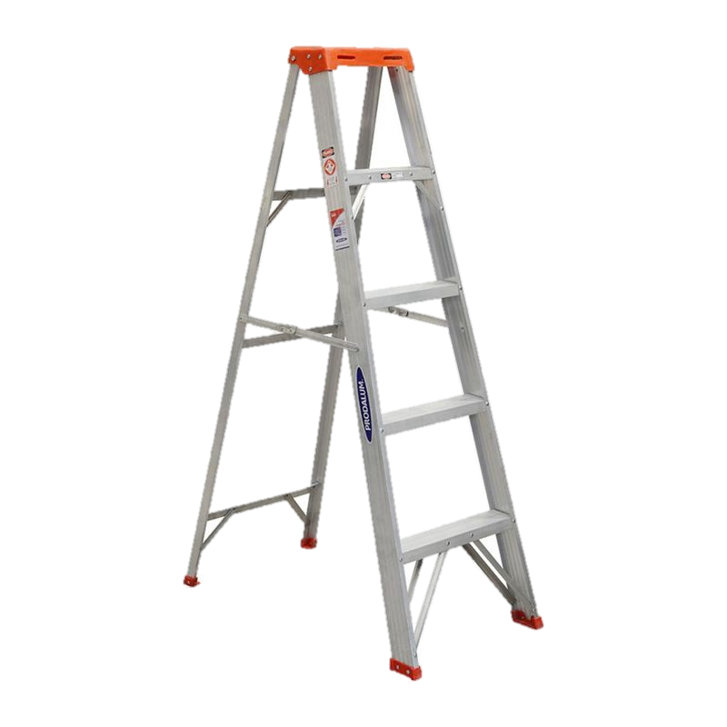
 |  |  | CHECK LIST |  |  |  |  |  |  |  |  | REV. | : | 001.
 |  |  | ESCALERA DE TIJERAS
1.- IDENTIFICACIÓN
LUGAR
FECHA INSPECCIÓN
FECHA DE TERMINO
COLOR DEL MES

2.- DESCRIPCIÓN DEL EQUIPO

3.- COMPONENTES A INSPECCIONAR

 | N° | ELEMENTOS A INSPECCIONAR |  | CUMPLE (SI: ü, NO:X; NO APLICA: N/A) |  |  |  |  |  |  | MEDIDAS CORRECTIVAS
 |  |  |  | LUNES | MARTES | MIÉRCOLES | JUEVES | VIERNES | SÁBADO | DOMINGO
 | 1 | ESTADO DE LOS VERTICALES (AMBOS)
 | 2 | ESTADO DE LOS PELDAÑOS HORIZONTALES
 | 4 | ESTADO DE LA PLATAFORMA SUPERIOR
 | 5 | ESTADO DE LA UNION LATERAL PLEGABLE
 | 6 | ESTADO DE TACOS PLASTICOS DE LA BASE
 | 7 | OTRO:
 | 8 | OTRO:
 | 9
 | 10

 |  | REALIZADO POR: |  | FIRMAS
 |  | NOMBRE:

 |  |  |  | L | M | M | J | V | S | D
 |  | APROBADO POR: |  | FIRMAS
 |  | NOMBRE:

 |  |  |  | L | M | M | J | V | S | D

4.- OBSERVACIONES DETECTADAS A LA ESCALERA

EPR
 |  |  | SISTEMA INTEGRADO DE GESTIÓN

 |  |  | CHECK LIST |  |  |  |  |  |  |  |  | REV. | : | 001.
 |  |  | ELEMENTOS DE PROTECCIÓN RESPIRATORIO
1.- IDENTIFICACIÓN
NOMBRE TRABAJADOR
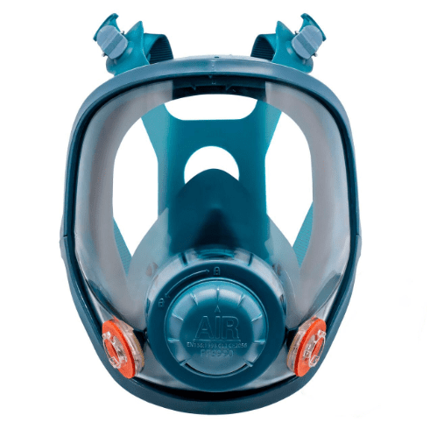
SEMANA DESDE - HASTA
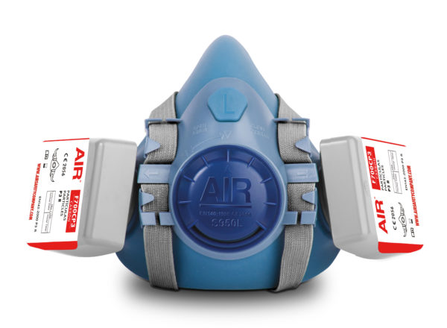
LUGAR

2.- TIPO DE EPR (SELECCIONE UNA OPCIÓN)

3.- ELEMENTOS A INSPECCIONAR

 | N° | ELEMENTOS A INSPECCIONAR |  | CUMPLE (SI: ü, NO:X; NO APLICA: N/A) |  |  |  |  |  |  | MEDIDAS CORRECTIVAS
 |  |  |  | LUNES | MARTES | MIÉRCOLES | JUEVES | VIERNES | SÁBADO | DOMINGO
 | 1 | ARNÉS DE CABEZA
 | 2 | HEBILLAS PLASTICAS
 | 4 | ELASTICIDAD DE CORREAS
 | 5 | VALVULAS DE INHALACION LIMPIAS Y EN BUEN ESTADO
 | 6 | MEMBRANAS INTERNAS EN BUEN ESTADO
 | 7 | PIEZA FACIAL ROTA O DEFORMADA
 | 8 | VISOR DE LA MÁSCARA CON FISURAS (FULLFACE)
 | 9 | FILTROS ADECUADOS AL RESPIRADOR
 | 10 | FILTROS ADECUADOS AL RIESGO
 | 11 | PRUEBA POSITIVA Y NEGATIVA
 | 12 | LIMPIEZA DIARIA DEL EPR
 | 13
 | 14

 |  | REALIZADO POR: |  | FIRMAS
 |  | NOMBRE:

 |  |  |  | L | M | M | J | V | S | D
 |  | APROBADO POR: |  | FIRMAS
 |  | NOMBRE:

 |  |  |  | L | M | M | J | V | S | D
Si uno de estos puntos es respondido como “No” se debe reemplazar inmediatamente el componente defectuoso para lograr una eficiencia hermética adecuada del respirador, de lo contrario no se podrá utilizar hasta obtener uno nuevo. En el caso de los filtros estos deben ser adecuados a la máscara y al riesgo.
4.- OBSERVACIONES DETECTADAS A LOS ELEMENTOS DE PROTECCIÓN RESPIRATORIO

MARTILLO DEMOLEDOR
 |  |  |  | SISTEMA INTEGRADO DE GESTIÓN |  |  |  |  |  |  |  |  | CHK-010

 |  |  |  |  |  |  |  |  |  |  |  |  | REV.
 |  |  |  | CHECK LIST
 |  |  |  | MARTILLO DEMOLEDOR
1.- IDENTIFICACIÓN
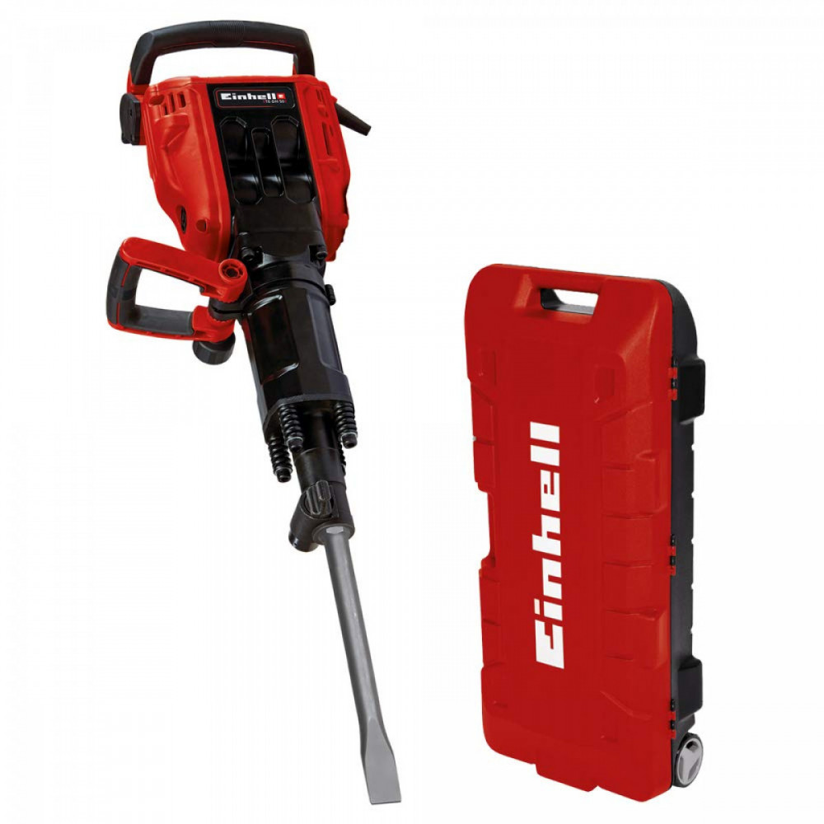
 | LUGAR
 | FECHA INSPECCIÓN
 | FECHA DE TERMINO
 | COLOR DEL MES

2.- DESCRIPCIÓN DEL EQUIPO

 |  |  | MARCA
 |  |  | MODELO
 |  |  | N° INTERNO

3.- COMPONENTES A INSPECCIONAR

 | N° | ELEMENTOS A INSPECCIONAR |  |  | CUMPLE (SI: ü, NO:X; NO APLICA: N/A) |  |  |  |  |  |  | MEDIDAS CORRECTIVAS
 |  |  |  |  | LUNES | MARTES | MIÉRCOLES | JUEVES | VIERNES | SÁBADO | DOMINGO
 | 1 | CABLE DE ALIMENTACIÓN EN BUEN ESTADO
 | 2 | ESTADO DEL ENFHUCHE
 | 3 | CARCASA LIMPIA Y EN BUEN ESTADO, ES DECIR LIBRE DE TRISADURAS, GRASA, PINTURA O DAÑOS ESTRUCTURALES EVIDENTES
 | 4 | SEGURO DE CUÑA O CINCEL
 | 5 | INTERRUMPTOR DE PARTIDA
 | 6 | MANGOS O PUÑOS DE AGARRE
 | 7 | ESTADO DEL LOS CINCELES (SIN DESGASTE EXCESIVO O DAÑO VISIBLE)
 | 8 | OTRO:

 |  | REALIZADO POR: |  |  | FIRMAS
 |  | NOMBRE:
 |  | CARGO:
 |  | APROBADO POR: |  |  | FIRMAS
 |  | NOMBRE:
 |  | CARGO:

4.- OBS. DE LA HERRAMIENTA / MAQUINA / EQUIPO INSPECCIONADO

TECLE TIRFOR
 |  |  | SISTEMA INTEGRADO DE GESTIÓN |  |  |  |  |  |  |  |  | CHK-010

 |  |  |  |  |  |  |  |  |  |  |  | REV.
 |  |  | CHECK LIST
 |  |  | TECLE TIRFOR
1.- IDENTIFICACIÓN
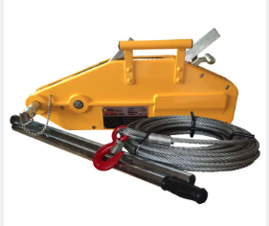
 | LUGAR
 | FECHA INSPECCIÓN
 | FECHA DE TERMINO
 | COLOR DEL MES

2.- COMPONENTES A INSPECCIONAR

 | N° | ELEMENTOS A INSPECCIONAR |  | CUMPLE (SI: ü, NO:X; NO APLICA: N/A) |  |  |  |  |  |  | MEDIDAS CORRECTIVAS
 |  |  |  | LUNES | MARTES | MIÉRCOLES | JUEVES | VIERNES | SÁBADO | DOMINGO
 | 1 | ESTADO DE PIOLA ACERADA (HILOS, TORONES, ETC)
 | 2 | ESTADO DE PALANCAS DE OPERACIONES (NEUTRO)
 | 3 | ESTADO PALANCA DE COMULONES
 | 4 | ESTADO DE ESTRIAS DE COMULONES
 | 5 | ESTADO DE GANCHOS
 | 6 | ESTADO DE ESTRUCTURA GENERAL
 | 7 | ESTADO DE MANILLA DE TRASLADO
 | 8 | ESTADO DE LIMPIEZA AL INTERIOR DE EQUIPO
 | 9 | IDENTIFICACION DE CAPACIDAD DE LEVANTE
 | 10 | OTROS:

 |  | REALIZADO POR: |  | FIRMAS
 |  | NOMBRE:
 |  | CARGO:
 |  | APROBADO POR: |  | FIRMAS
 |  | NOMBRE:
 |  | CARGO:

3.- OBS. DE LA HERRAMIENTA / MAQUINA / EQUIPO INSPECCIONADO

TECLE PALANCA
 |  |  | SISTEMA INTEGRADO DE GESTIÓN |  |  |  |  |  |  |  |  | CHK-010

 |  |  |  |  |  |  |  |  |  |  |  | REV.
 |  |  | CHECK LIST
 |  |  | TECLE PALANCA
1.- IDENTIFICACIÓN
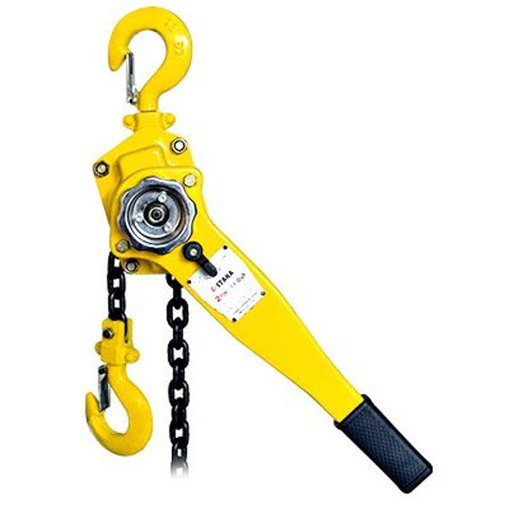
 | LUGAR
 | FECHA INSPECCIÓN
 | FECHA DE TERMINO
 | COLOR DEL MES

2.- DESCRIPCIÓN DEL EQUIPO

3.- COMPONENTES A INSPECCIONAR

 | N° | ELEMENTOS A INSPECCIONAR |  | CUMPLE (SI: ü, NO:X; NO APLICA: N/A) |  |  |  |  |  |  | MEDIDAS CORRECTIVAS
 |  |  |  | LUNES | MARTES | MIÉRCOLES | JUEVES | VIERNES | SÁBADO | DOMINGO
 | 1 | ¿SE VERIFICA UN DESZPLAZAMIENTO DE LA CARGA O GIRO EXCESIVO PRODUCTO DE FRENOS DAÑADOS?
 | 2 | ¿LA CADENA PRESENTA UNA LUBRICACIÓN ADECUADA?
 | 3 | ¿LA CADENA PRESENTA DESGASTE EXCESIVO O ALARGAMIENTOS, ROTURA, ESLABONES DAÑADOS O RETORCIDOS?
 | 4 | ¿LA CADENA PRESENTA CORROSIÓN O DAÑOS POR SOLDADURA?
 | 5 | ¿EL GANCHO PRSENTA ABERTURA EXCESIVA (DEFORMACION)?
 | 6 | ¿EL GANCHO PRSENTA RETORCIMIENTO SOBRE 10º EN EL PLANO HORIZONTAL?
 | 7 | ¿EL SEGURO DEL GANCHO SE ENCUENTRA DAÑADO O RESORTE NO OPERATIVO?
 | 8 | ¿GANCHOS SUPERIOR O INFERIOR PRESENTAN ROTURAS/DEFORMACIONES?
 | 9 | ¿LAS PUNTAS DE UÑETAS DE FRENO Y UÑETA DE CAMBIO DE MARCHA PRESENTAN ROTURAS/DEFORMACIONES O DESGASTE EXCESIVO?
 | 10 | ¿SE OBSERVAN TUERCAS, PERNOS, PASADORES Y REMACHES EN MALAS CONDICIONES?
 | 11 | ¿EL FIN DE LA CADENA SE ENCUENTRA PERDIDO, ROTO, NO ASEGURADO A LA CADENA O EN POSICION INCORRECTA?
 | 12 | ¿EL EQUIPO PRESENTA SUS PLACAS DE IDENTIFICACIÓN?
 | 13 | ¿EL EQUIPO SE ENCUENTRA CODIFICADO DE ACUERDO A CODIGO DE COLOR DEL MES?

 |  | REALIZADO POR: |  | FIRMAS
 |  | NOMBRE:
 |  | CARGO:
 |  | APROBADO POR: |  | FIRMAS
 |  | NOMBRE:
 |  | CARGO:

4.- OBS. DE LA HERRAMIENTA / MAQUINA / EQUIPO INSPECCIONADO

TECLE CADENA
 |  |  | SISTEMA INTEGRADO DE GESTIÓN |  |  |  |  |  |  |  |  | CHK-010

 |  |  |  |  |  |  |  |  |  |  |  | REV.
 |  |  | CHECK LIST
 |  |  | TECLE CADENA
1.- IDENTIFICACIÓN
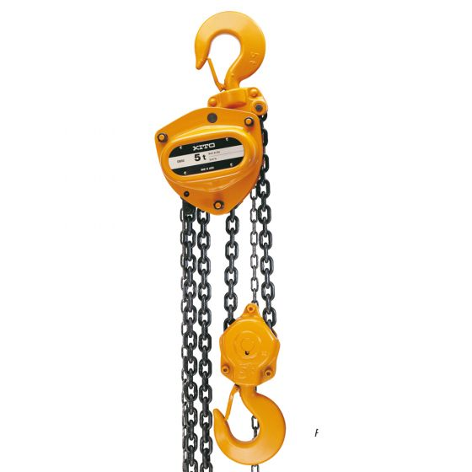
 | LUGAR
 | FECHA INSPECCIÓN
 | FECHA DE TERMINO
 | COLOR DEL MES

2.- DESCRIPCIÓN DEL EQUIPO

3.- COMPONENTES A INSPECCIONAR

 | N° | ELEMENTOS A INSPECCIONAR |  | CUMPLE (SI: ü, NO:X; NO APLICA: N/A) |  |  |  |  |  |  | MEDIDAS CORRECTIVAS
 |  |  |  | LUNES | MARTES | MIÉRCOLES | JUEVES | VIERNES | SÁBADO | DOMINGO
 | 1 | ¿SE VERIFICA UN DESPLAZAMIENTO DE LA CARGA O GIRO EXCESIVO PRODUCTO DE FRENOS DAÑADOS?
 | 2 | ¿LA CADENA PRESENTA UNA LUBRICACIÓN ADECUADA?
 | 3 | ¿LA CADENA PRESENTA DESGASTGE EXCESIVO O ALARGAMIENTOS, ROTURA, ESLABONES DAÑADOS O RETORCIDOS?
 | 4 | ¿LA CADENA PRESENTA CORROSIÓN O DAÑOS POR SOLDADURA?
 | 5 | ¿EL GANCHO PRESENTA ABERTURA EXCESIVA (DEFORMACION)?
 | 6 | ¿EL GANCHO PRSENTA RETORCIMIENTO SOBRE 10º EN EL PLANO HORIZONTAL?
 | 7 | ¿EL SEGURO DEL GANCHO SE ENCUENTRA DAÑADO O RESORTE NO OPERATIVO?
 | 8 | ¿GANCHOS SUPERIOR O INFERIOR PRESENTAN ROTURAS/DEFORMACIONES?
 | 9 | ¿LAS PUNTAS DE UÑETAS DE FRENO Y UÑETA DE CAMBIO DE MARCHA PRESENTAN ROTURAS/DEFORMACIONES O DESGASTE EXCESIVO?
 | 10 | ¿SE OBSERVAN TUERCAS, PERNOS, PASADORES Y REMACHES EN MALAS CONDICIONES?
 | 11 | ¿EL FIN DE LA CADENA SE ENCUENTRA PERDIDO, ROTO, NO ASEGURADO A LA CADENA O EN POSICION INCORRECTA?
 | 12 | ¿EL EQUIPO PRESENTA SUS PLACAS DE IDENTIFICACIÓN?
 | 13 | ¿EL EQUIPO SE ENCUENTRA CODIFICADO DE ACUERDO A CODIGO DE COLOR DEL MES?

 |  | REALIZADO POR: |  | FIRMAS
 |  | NOMBRE:
 |  | CARGO:
 |  | APROBADO POR: |  | FIRMAS
 |  | NOMBRE:
 |  | CARGO:

4.- OBS. DE LA HERRAMIENTA / MAQUINA / EQUIPO INSPECCIONADO

ROTOMARTILLO
 |  |  |  | SISTEMA INTEGRADO DE GESTIÓN |  |  |  |  |  |  |  |  | CHK-010

 |  |  |  |  |  |  |  |  |  |  |  |  | REV.
 |  |  |  | CHECK LIST
 |  |  |  | ROTOMARTILLO
1.- IDENTIFICACIÓN

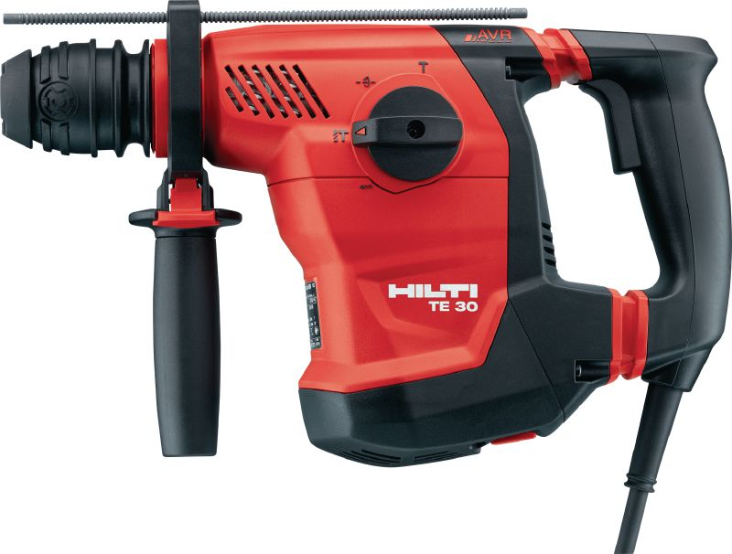
 | LUGAR
 | FECHA INSPECCIÓN
 | FECHA DE TERMINO
 | COLOR DEL MES

2.- DESCRIPCIÓN DEL EQUIPO

 |  |  | MARCA
 |  |  | MODELO
 |  |  | N° INTERNO

3.- COMPONENTES A INSPECCIONAR

 | N° | ELEMENTOS A INSPECCIONAR |  |  | CUMPLE (SI: ü, NO:X; NO APLICA: N/A) |  |  |  |  |  |  | MEDIDAS CORRECTIVAS
 |  |  |  |  | LUNES | MARTES | MIÉRCOLES | JUEVES | VIERNES | SÁBADO | DOMINGO
 | 1 | CABLE DE ALIMENTACION EN BUEN ESTADO
 | 2 | EL ENCHUFE SE ENCUENTRA EN BUEN ESTADO
 | 3 | LA CARCASA SE ENCUENTRA LIMPIA Y EN BUEN ESTADO, ES DECIR, LIBRE DE ABOLLADURAS, GRASA, PINTURA O DAÑOS ESTRUCTURALES EVIDENTES
 | 4 | EL SEGURO DE CUÑA O CINCEL SE ENCUENTRA OPERATIVO Y EN BUENAS CONDICIONES
 | 5 | EL INTERRUPTOR DE PARTIDA SE ENCUENTRA OPERATIVO
 | 6 | LOS MANGOS O PUÑOS DE AGARRE, SE ENCUENTRAN FIRMES Y EN BUEN ESTADO
 | 7 | EL O LOS CINCELES SE ENCUENTRAN EN BUEN ESTADO, ES DECIR SIN DESGASTE EXCESIVO O DAÑO VISIBLE
 | 8 | EL PORTA HERRAMIENTAS SE ENCUENTRA EN BUEN ESTADO
 | 9 | HAGA FUNCIONAR EL EQUIPO ANTES DE TERMINAR LA INSPECCION PARA VERIFICAR SU FUNCIONAMIENTO
 | 10 | ¿EL EQUIPO SE ENCUENTRA CODIFICADO DE ACUERDO A CODIGO DE COLOR DEL MES?
 | 11
 | 12
 | 13

 |  | REALIZADO POR: |  |  | FIRMAS
 |  | NOMBRE:
 |  | CARGO:
 |  | APROBADO POR: |  |  | FIRMAS
 |  | NOMBRE:
 |  | CARGO:

4.- OBS. DE LA HERRAMIENTA / MAQUINA / EQUIPO INSPECCIONADO

HERRAMIENTAS MANUALES
 |  |  | SISTEMA INTEGRADO DE GESTIÓN

 |  |  | CHECK LIST |  |  |  |  |  |  |  |  | REV. | : | 1
 |  |  | HERRAMIENTAS MANUALES
1.- IDENTIFICACIÓN
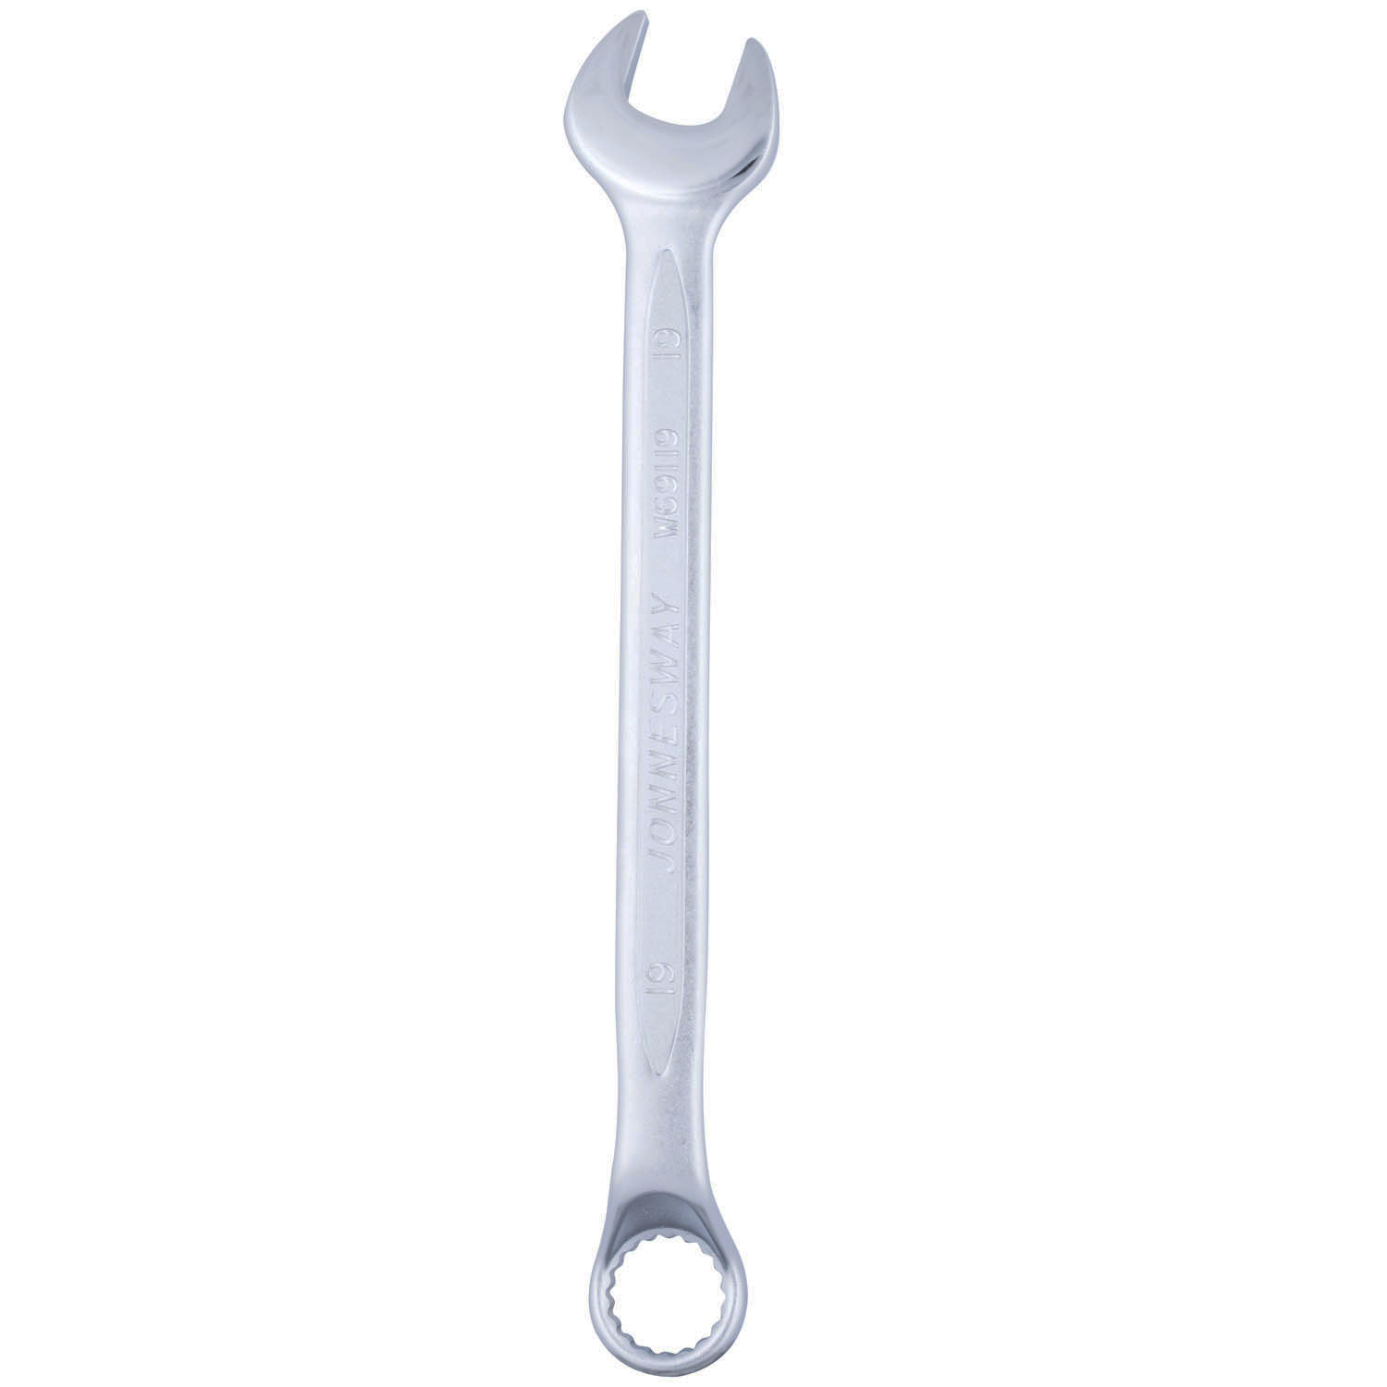
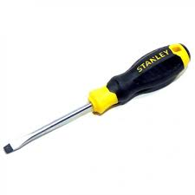
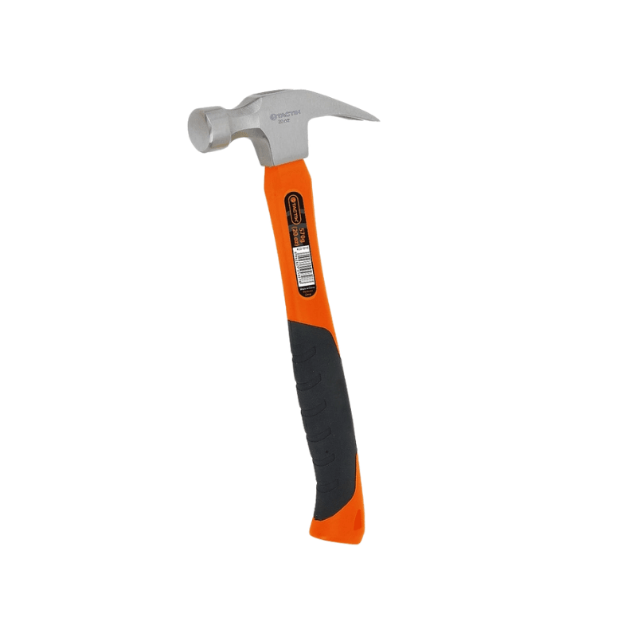
 |  | LUGAR
 |  | FECHA INSPECCIÓN
 |  | FECHA DE TERMINO
 |  | COLOR DEL MES

1.- HERRAMIENTAS A INSPECCIONAR

 | N° | ELEMENTOS A INSPECCIONAR |  | CUMPLE (SI: ü, NO:X; NO APLICA: N/A) |  |  |  |  |  |  | MEDIDAS CORRECTIVAS
 |  |  |  | LUNES | MARTES | MIÉRCOLES | JUEVES | VIERNES | SÁBADO | DOMINGO
 | 1 | Juegos de dados mm
 | 1.1 | Juegos de dados en pulgada
 | 1.2 | Juego de llaves punta corona
 | 1.3 | Chicharras
 | 1.4 | Extensiones
 | 1.5 | Fierro de Fuerza
 | 1.6 | Alicate Universal
 | 1.7 | Alicate Diagonal
 | 1.8 | Alicate punta de gancho
 | 2 | Botaderos
 | 2.1 | Llaves Ajustables
 | 2.2 | Llaves de cañeria
 | 2.3 | Desatornilladores
 | 2.4 | Pie de Metro
 | 2.5 | Caja de herramientas
 | 2.6 | Flexómetro
 | 2.7 | Limatón
 | 2.8 | Prensa
 | 3 | Soplete
 | 3.1 | Taladro
 | 3.2 | Martillo carpintero
 | 3.3 | Radio Frecuencia
 | 3.4 | Pala Punta de Huevo
 | 3.5 | Chuzo
 | 3.6 | Otro:

 |  | REALIZADO POR: |  | FIRMAS
 |  | NOMBRE:
 |  | CARGO:
 |  | APROBADO POR: |  | FIRMAS
 |  | NOMBRE:
 |  | CARGO:

4.- OBS. DE LA HERRAMIENTA / MAQUINA / EQUIPO INSPECCIONADO

BETONERA
 |  |  |  | SISTEMA INTEGRADO DE GESTIÓN |  |  |  |  |  |  |  |  | CHK-010

 |  |  |  |  |  |  |  |  |  |  |  |  | REV.
 |  |  |  | CHECK LIST
 |  |  |  | BETONERA
1.- IDENTIFICACIÓN
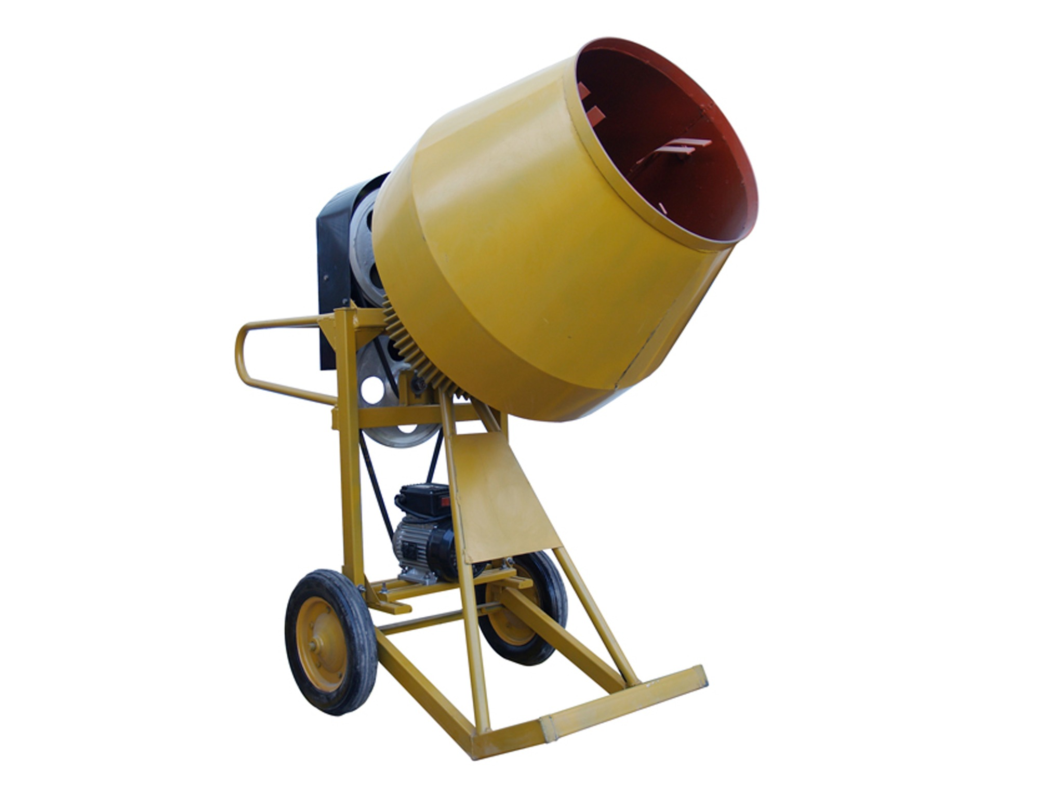
 | LUGAR
 | FECHA INSPECCIÓN
 | FECHA DE TERMINO
 | COLOR DEL MES

2.- DESCRIPCIÓN DEL EQUIPO

 |  |  | MARCA
 |  |  | MODELO
 |  |  | N° INTERNO

3.- COMPONENTES A INSPECCIONAR

 | N° | ELEMENTOS A INSPECCIONAR |  |  | CUMPLE (SI: ü, NO:X; NO APLICA: N/A) |  |  |  |  |  |  | MEDIDAS CORRECTIVAS
 |  |  |  |  | LUNES | MARTES | MIÉRCOLES | JUEVES | VIERNES | SÁBADO | DOMINGO
 | 1 | CARCAZA DE PROTECCIÓN DE PARTES MOVILES
 | 2 | CABLE DE CORRIENTE
 | 3 | ESTADO DE ENGRANAJES
 | 4 | ESTRUCTURA ADECUADAMENTE ARMADA Y ASEGURADA
 | 5 | ESTADO DE PLATAFORMA O BANCO METALICO
 | 6 | RUEDAS INFLADAS Y EN BUEN ESTADO
 | 7 | CONEXIONADO A TIERRA
 | 8 | ESTADO DEL MEZCLADOR
 | 9 | ESTADO DE LAS ASPAS
 | 10 | ¿EL EQUIPO SE ENCUENTRA CODIFICADO DE ACUERDO A CODIGO DE COLOR DEL MES?
 | 11 | INTERRUMPTOR ENCENDIDO/APAGAGO
 | 12
 | 13

 |  | REALIZADO POR: |  |  | FIRMAS
 |  | NOMBRE:
 |  | CARGO:
 |  | APROBADO POR: |  |  | FIRMAS
 |  | NOMBRE:
 |  | CARGO:

4.- OBS. DE LA HERRAMIENTA / MAQUINA / EQUIPO INSPECCIONADO

PLACA COMPACTORA
 |  |  | SISTEMA INTEGRADO DE GESTIÓN |  |  |  |  |  |  |  |  | CHK-010

 |  |  |  |  |  |  |  |  |  |  |  | REV.
 |  |  | CHECK LIST
 |  |  | PLACA COMPACTADORA
1.- IDENTIFICACIÓN
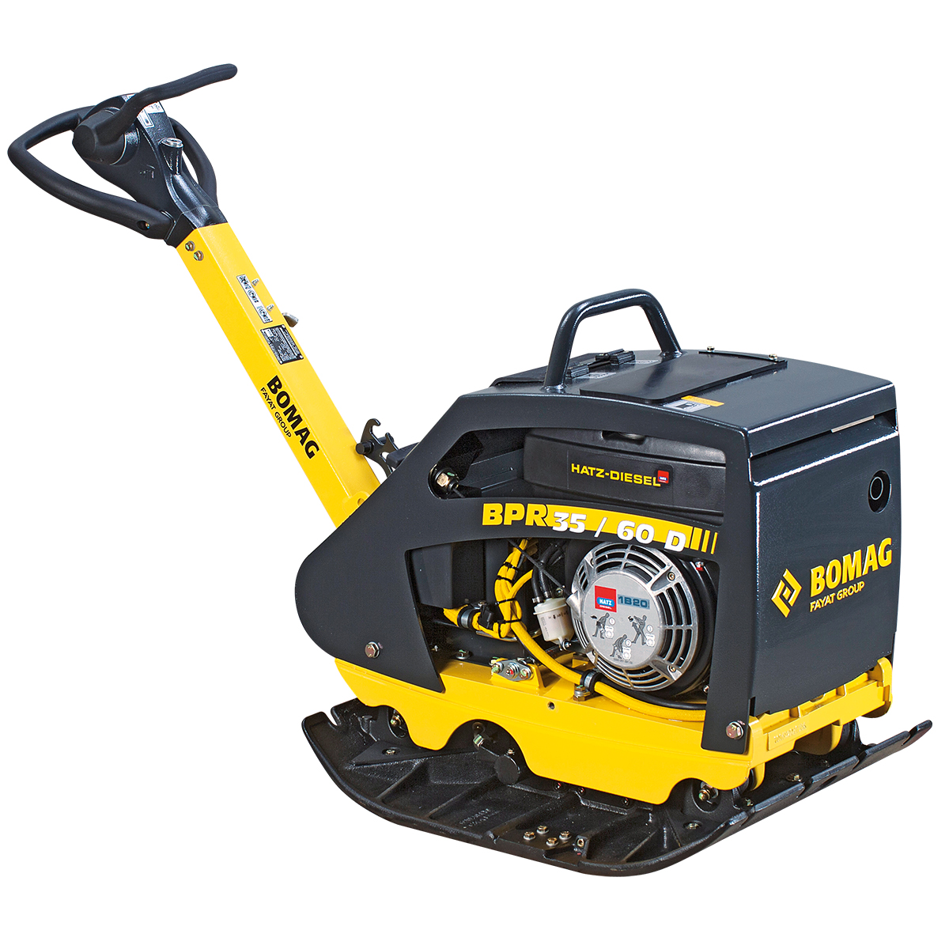
 | LUGAR
 | FECHA INSPECCIÓN
 | FECHA DE TERMINO
 | COLOR DEL MES

2.- DESCRIPCIÓN DEL EQUIPO

3.- COMPONENTES A INSPECCIONAR

 | N° | ELEMENTOS A INSPECCIONAR |  | CUMPLE (SI: ü, NO:X; NO APLICA: N/A) |  |  |  |  |  |  | MEDIDAS CORRECTIVAS
 |  |  |  | LUNES | MARTES | MIÉRCOLES | JUEVES | VIERNES | SÁBADO | DOMINGO
 | 1 | MANGO DE SUJECIÓN EN BUEN ESTADO
 | 2 | ESTRUCTURA DE SOPORTE EN BUENAS CONDICIONES
 | 3 | PLANCHA EN BUENAS CONDICIONES
 | 4 | GUARDAS DE PROTECCIÓN EN BUENAS CONDICIONES
 | 5 | SEGURO EN BUEN ESTADO
 | 6 | CABLE A TIERRA
 | 7 | RESGUARDO CORREAS MOTOR
 | 8 | SISTEMA DE ENCENDIDO EN BUEN ESTADO
 | 9 | CODIGO DE COLOR DE MES
 | 10 | COMBUSTIBLE ADECUADO PARA LA MAQUINA
 | 11 | BOTON DE ENCENDIDO EN BUENAS CONDICIONES
 | 12 | ÁREA DE TRABAJO SIN OBSTÀCULOS
 | 13

 |  | REALIZADO POR: |  | FIRMAS
 |  | NOMBRE:
 |  | CARGO:
 |  | APROBADO POR: |  | FIRMAS
 |  | NOMBRE:
 |  | CARGO:

4.- OBS. DE LA HERRAMIENTA / MAQUINA / EQUIPO INSPECCIONADO

PISTOLA DE AIRE CALIENTE
 |  |  |  | SISTEMA INTEGRADO DE GESTIÓN |  |  |  |  |  |  |  |  | CHK-010

 |  |  |  |  |  |  |  |  |  |  |  |  | REV.
 |  |  |  | CHECK LIST
 |  |  |  | PISTOLA DE AIRE CALIENTE
1.- IDENTIFICACIÓN
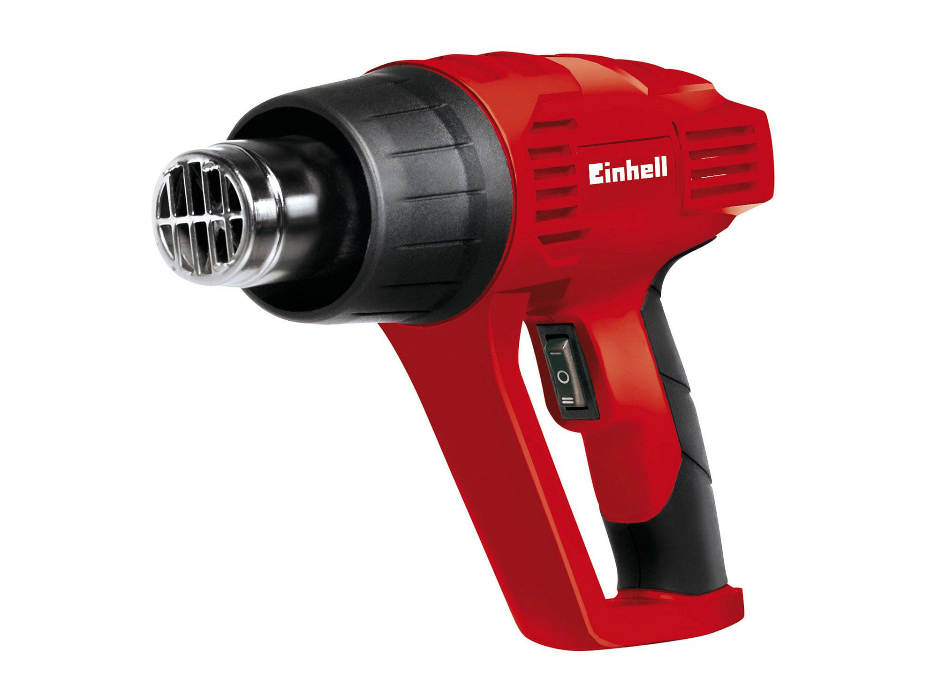
 | LUGAR
 | FECHA INSPECCIÓN
 | FECHA DE TERMINO
 | COLOR DEL MES

2.- DESCRIPCIÓN DEL EQUIPO

 |  |  | MARCA
 |  |  | MODELO
 |  |  | N° INTERNO

3.- COMPONENTES A INSPECCIONAR

 | N° | ELEMENTOS A INSPECCIONAR |  |  | CUMPLE (SI: ü, NO:X; NO APLICA: N/A) |  |  |  |  |  |  | MEDIDAS CORRECTIVAS
 |  |  |  |  | LUNES | MARTES | MIÉRCOLES | JUEVES | VIERNES | SÁBADO | DOMINGO
 | 1 | BOQUILLA
 | 2 | MANILLA
 | 3 | GATILLO
 | 4 | CARCASA
 | 5 | ENFUCHE
 | 6 | COLOR DEL MES
 | 7 | SALIDAS DE VENTILACIÓN
 | 8
 | 9
 | 10
 | 11
 | 12
 | 13

 |  | REALIZADO POR: |  |  | FIRMAS
 |  | NOMBRE:
 |  | CARGO:
 |  | APROBADO POR: |  |  | FIRMAS
 |  | NOMBRE:
 |  | CARGO:

4.- OBS. DE LA HERRAMIENTA / MAQUINA / EQUIPO INSPECCIONADO

TERMOFUSIONADORA
 |  |  |  | SISTEMA INTEGRADO DE GESTIÓN |  |  |  |  |  |  |  |  | CHK-010

 |  |  |  |  |  |  |  |  |  |  |  |  | REV.
 |  |  |  | CHECK LIST
 |  |  |  | TERMOFUSIONADORA
1.- IDENTIFICACIÓN
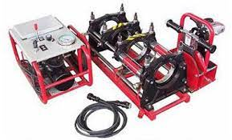
 | LUGAR
 | FECHA INSPECCIÓN
 | FECHA DE TERMINO
 | COLOR DEL MES

2.- DESCRIPCIÓN DEL EQUIPO

 |  |  | MARCA
 |  |  | MODELO
 |  |  | N° INTERNO

3.- COMPONENTES A INSPECCIONAR

 | N° | ELEMENTOS A INSPECCIONAR |  |  | CUMPLE (SI: ü, NO:X; NO APLICA: N/A) |  |  |  |  |  |  | MEDIDAS CORRECTIVAS
 |  |  |  |  | LUNES | MARTES | MIÉRCOLES | JUEVES | VIERNES | SÁBADO | DOMINGO
 | 1 | ENFUCHE MACHO LEGRAND
 | 2 | CONDUCTOR DE ALIMENTACIÓN
 | 3 | CARRO ESTRUCTURA CUERPO ALINEADOR
 | 4 | MORDAZA ALINEADORA MADRE
 | 5 | CILINDRO HIDRÁULICO
 | 6 | MANGUERAS Y CONECTORES ACOPLE
 | 7 | PLATO CALEFACTOR Y REVESTIMIENTO TÉRMICO
 | 8 | SENSOR DE TEMPERATURA
 | 9 | CODIGO DE COLOR
 | 10
 | 11
 | 12
 | 13

 |  | REALIZADO POR: |  |  | FIRMAS
 |  | NOMBRE:
 |  | CARGO:
 |  | APROBADO POR: |  |  | FIRMAS
 |  | NOMBRE:
 |  | CARGO:

4.- OBS. DE LA HERRAMIENTA / MAQUINA / EQUIPO INSPECCIONADO

TALADRO MAGNETICO
 |  |  |  | SISTEMA INTEGRADO DE GESTIÓN |  |  |  |  |  |  |  |  | CHK-004

 |  |  |  |  |  |  |  |  |  |  |  |  | REV.
 |  |  |  | CHECK LIST
 |  |  |  | TALADRO MAGNÉTICO
1.- IDENTIFICACIÓN
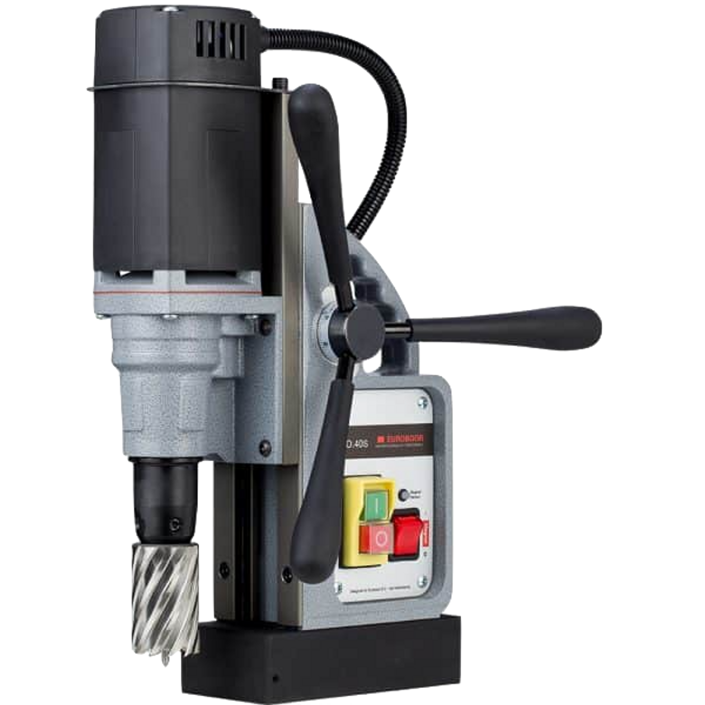
 |  | LUGAR
 |  | FECHA INSPECCIÓN
 |  | FECHA DE TERMINO
 |  | COLOR DEL MES

2.- DESCRIPCIÓN DEL EQUIPO
 |  | TALADRO MAGNÉTICO
 |  |  | MARCA
 |  |  | MODELO

3.- COMPONENTES A INSPECCIONAR

 | N° | ELEMENTOS A INSPECCIONAR |  |  | CUMPLE (SI: ü, NO:X; NO APLICA: N/A) |  |  |  |  |  |  | MEDIDAS CORRECTIVAS
 |  |  |  |  | LUNES | MARTES | MIÉRCOLES | JUEVES | VIERNES | SÁBADO | DOMINGO
 | 1 | DESCRIPCIÓN
 | 1.1 | INSPECCIÓN GENERAL DEL EQUIPO
 | 1.2 | INTERRUPTOR
 | 1.3 | MANGOS DE SUJECCIÓN
 | 1.4 | ESTADO DEL CABLE DE ALIMENTACIÓN (QUEMADURAS, CORTES, ETC).
 | 1.5 | VERIFICACIÓN DE BROCA QUE SEA ADECUADA Y EN BUENAS CONDICIONES
 | 1.6 | SOPORTE DEL TALADRO MAGNÉTICO
 | 1.7 | VERIFICAR EL CORRECTO FUNCIONAMIENTO DEL EQUIPO AL ENCENDER
 | 1.8 | SWITCH DE ACCIÓN MAGNÉTICA
 | 1.9 | SWITCH DE ENERGÍA ELÉCTRICA
 | 1.10 | OTRO ELEMENTO A INSPECCIONAR:

 |  | REALIZADO POR: |  |  | FIRMAS
 |  | NOMBRE:
 |  | CARGO:
 |  | APROBADO POR: |  |  | FIRMAS
 |  | NOMBRE:
 |  | CARGO:

4.- OBS. DE LA HERRAMIENTA / MAQUINA / EQUIPO INSPECCIONADO

VIBROPISON
 |  |  | SISTEMA INTEGRADO DE GESTIÓN |  |  |  |  |  |  |  |  | CHK-010

 |  |  |  |  |  |  |  |  |  |  |  | REV.
 |  |  | CHECK LIST
 |  |  | VIBROPISÓN
1.- IDENTIFICACIÓN
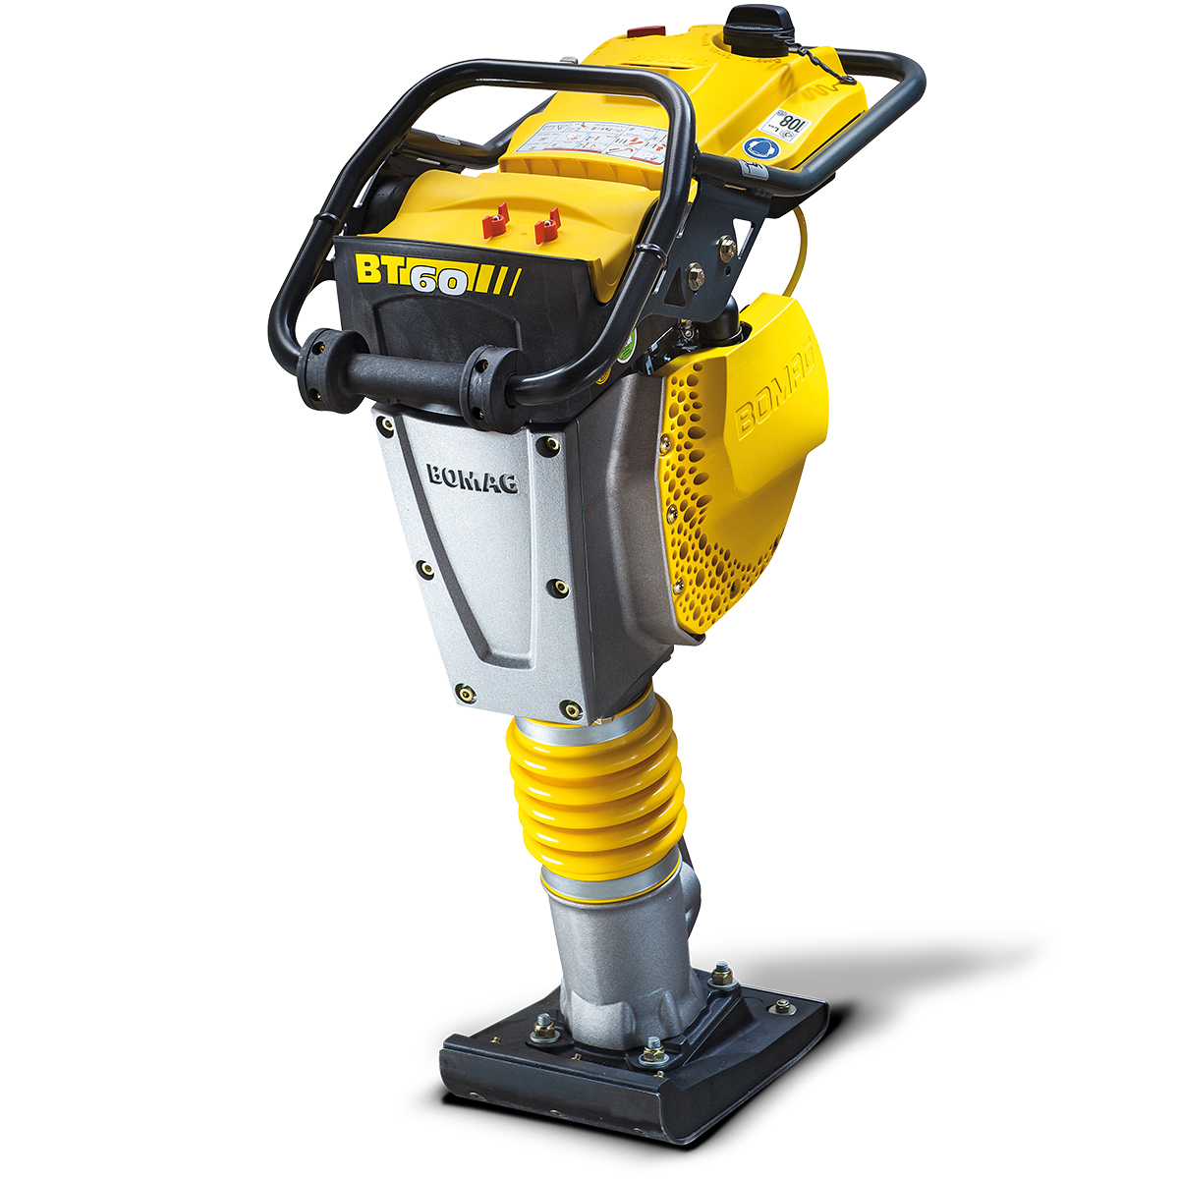
 | LUGAR
 | FECHA INSPECCIÓN
 | FECHA DE TERMINO
 | COLOR DEL MES

2.- DESCRIPCIÓN DEL EQUIPO

3.- COMPONENTES A INSPECCIONAR

 | N° | ELEMENTOS A INSPECCIONAR |  | CUMPLE (SI: ü, NO:X; NO APLICA: N/A) |  |  |  |  |  |  | MEDIDAS CORRECTIVAS
 |  |  |  | LUNES | MARTES | MIÉRCOLES | JUEVES | VIERNES | SÁBADO | DOMINGO
 | 1 | ARRANCADOR
 | 2 | CABLE PARA ARRANQUE
 | 3 | SISTEMA DE VIBRACIÓN
 | 4 | CARCASA DEL MOTOR
 | 5 | NIVEL DE COMBUSTIBLE
 | 6 | NIVEL DE ACEITE
 | 7 | ESTADO DE MANILLAS
 | 8 | ESTADO DE RESORTES
 | 9 | CODIFICACIÓN DEL MES
 | 10 | ESTADO DE LA PLACA
 | 11 | PALANCA DE ACELERADOR

 |  | REALIZADO POR: |  | FIRMAS
 |  | NOMBRE:
 |  | CARGO:
 |  | APROBADO POR: |  | FIRMAS
 |  | NOMBRE:
 |  | CARGO:

4.- OBS. DE LA HERRAMIENTA / MAQUINA / EQUIPO INSPECCIONADO

ESCALERA TELESC.
 |  |  | SISTEMA INTEGRADO DE GESTIÓN

 |  |  | CHECK LIST |  |  |  |  |  |  |  |  | REV. | : | 001.
 |  |  | ESCALERA TELESCÓPICA
1.- IDENTIFICACIÓN
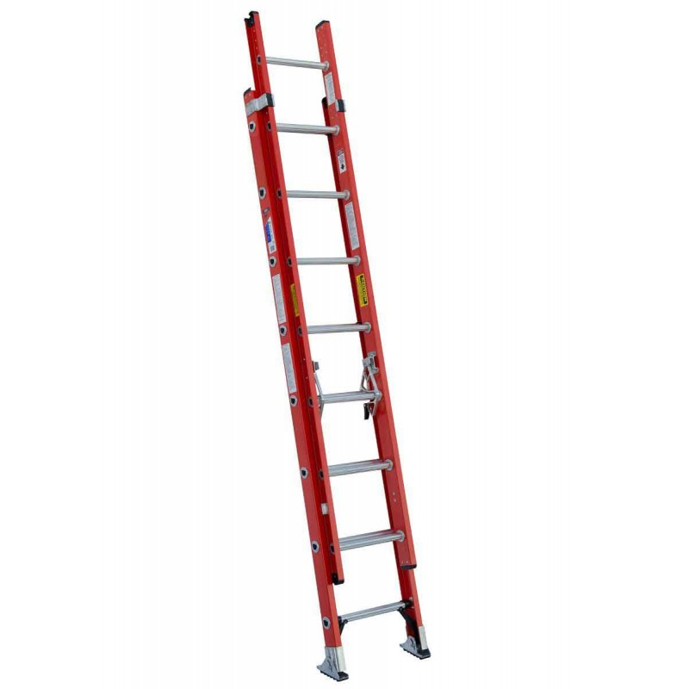
LUGAR
FECHA INSPECCIÓN
FECHA DE TERMINO
COLOR DEL MES

2.- DESCRIPCIÓN DEL EQUIPO
 |  |  |  |  |  |  |  |  |  |  |  |  |  |  | Ω

3.- COMPONENTES A INSPECCIONAR

 | N° | ELEMENTOS A INSPECCIONAR |  | CUMPLE (SI: ü, NO:X; NO APLICA: N/A) |  |  |  |  |  |  | MEDIDAS CORRECTIVAS
 |  |  |  | LUNES | MARTES | MIÉRCOLES | JUEVES | VIERNES | SÁBADO | DOMINGO
 | 1 | ESTADO DE LOS VERTICALES (AMBOS)
 | 2 | ESTADO DE LOS PELDAÑOS HORIZONTALES
 | 4 | ESTADO DE LA UNION LATERAL PLEGABLE
 | 5 | ESTADO DE TACOS PLASTICOS DE LA BASE
 | 6 | OTRO:
 | 7
 | 8
 | 9
 | 10

 |  | REALIZADO POR: |  | FIRMAS
 |  | NOMBRE:

 |  |  |  | L | M | M | J | V | S | D
 |  | REVISADO POR: |  | FIRMAS
 |  | NOMBRE:

 |  |  |  | L | M | M | J | V | S | D

4.- OBSERVACIONES DETECTADAS A LA ESCALERA

LIJADORA
 |  |  | SISTEMA INTEGRADO DE GESTIÓN

 |  |  | CHECK LIST |  |  |  |  |  |  |  |  | REV. | : | 001.
 |  |  | LIJADORA INALÁMBRICA
1.- IDENTIFICACIÓN
LUGAR
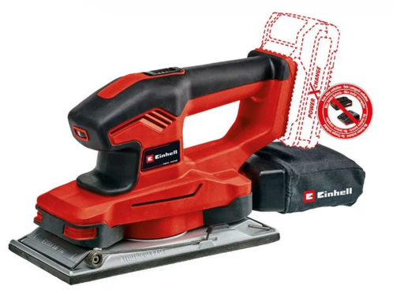
FECHA INSPECCIÓN
FECHA DE TERMINO
COLOR DEL MES

2.- DESCRIPCIÓN DEL EQUIPO

3.- COMPONENTES A INSPECCIONAR

 | N° | ELEMENTOS A INSPECCIONAR |  | CUMPLE (SI: ü, NO:X; NO APLICA: N/A) |  |  |  |  |  |  | MEDIDAS CORRECTIVAS
 |  |  |  | LUNES | MARTES | MIÉRCOLES | JUEVES | VIERNES | SÁBADO | DOMINGO
 | 1 | ESTADO DE LA CARCASA
 | 2 | ESTADO DE LA BATERÍA
 | 4 | ESTADO PLATO BASE DE ALUMINIO
 | 5 | BOTON DE ENCENDIDO
 | 6 | MANGO
 | 7
 | 8
 | 9
 | 10

 |  | REALIZADO POR: |  | FIRMAS
 |  | NOMBRE:

 |  |  |  | L | M | M | J | V | S | D
 |  | REVISADO POR: |  | FIRMAS
 |  | NOMBRE:

 |  |  |  | L | M | M | J | V | S | D

4.- OBSERVACIONES DETECTADAS A LA ESCALERA

CARRO
 |  |  |  | SISTEMA INTEGRADO DE GESTIÓN |  |  |  |  |  |  |  |  |  | CHK-010

 |  |  |  |  |  |  |  |  |  |  |  |  |  | REV.
 |  |  |  | CHECK LIST
 |  |  |  | CARRO TRANSPORTE DE CILINDROS
1.- IDENTIFICACIÓN

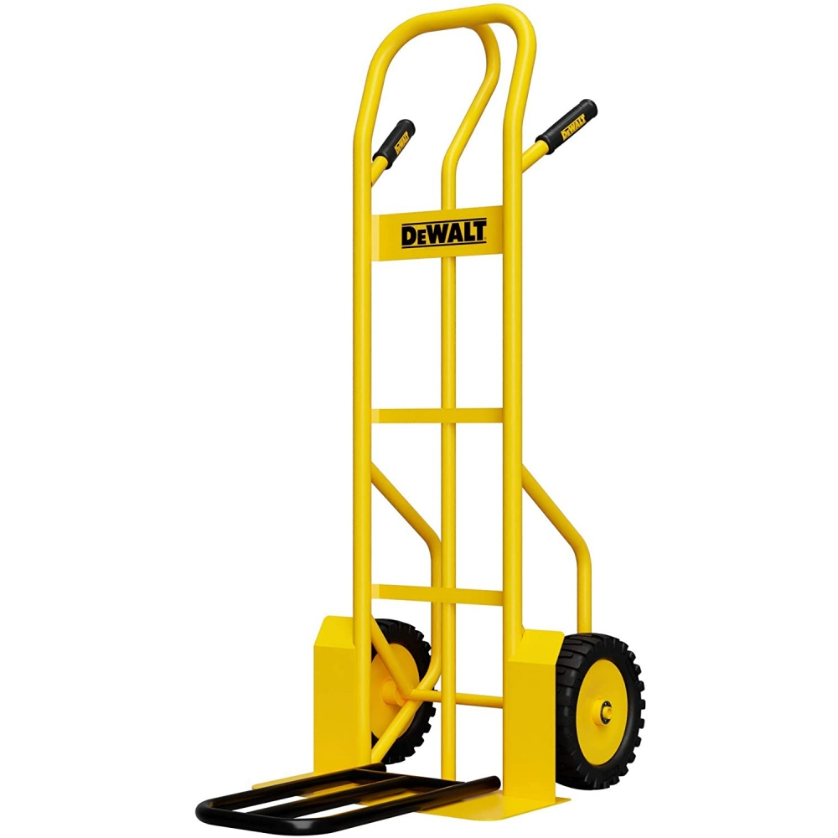
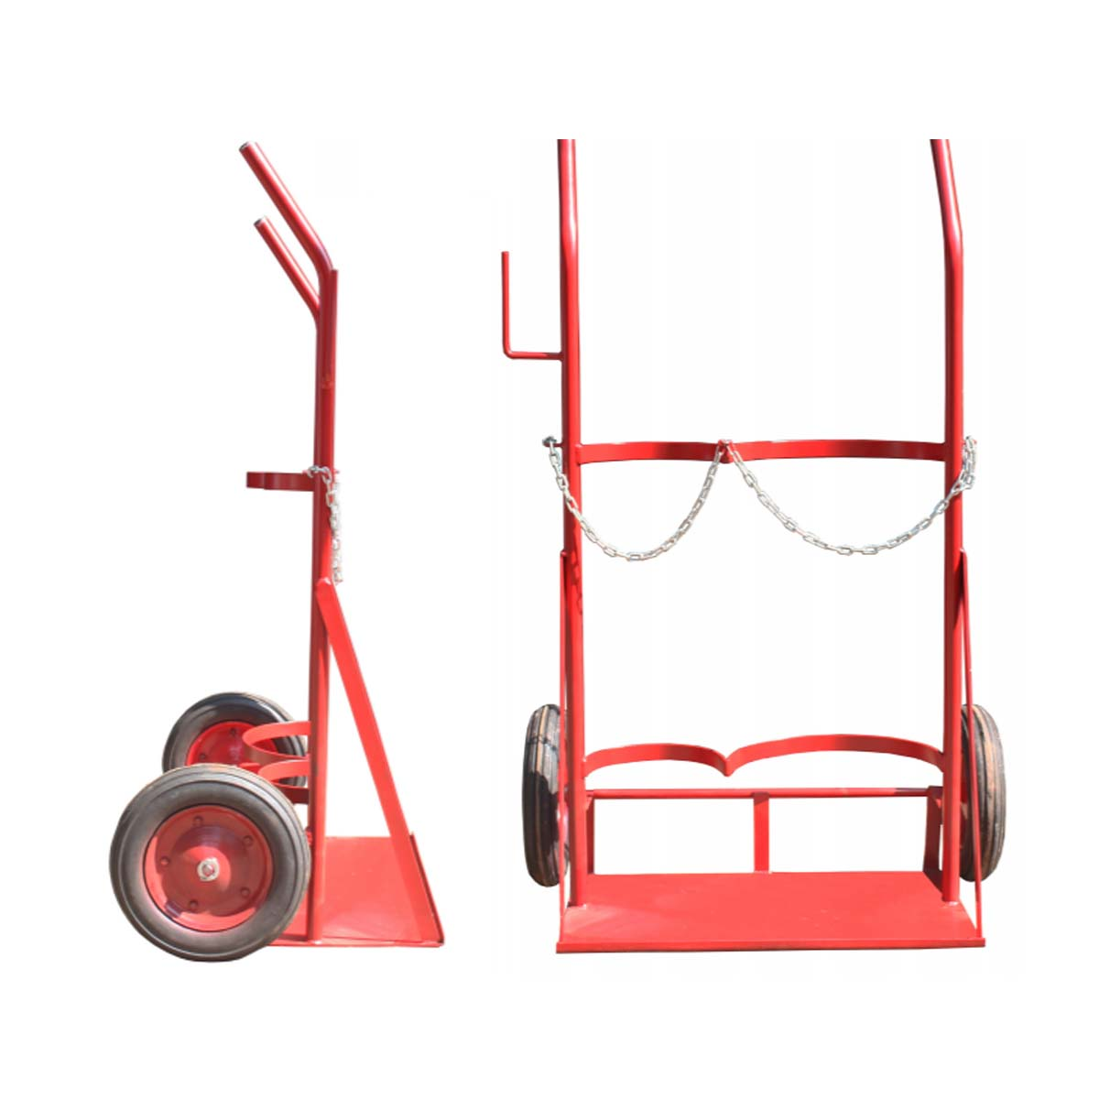
 | LUGAR
 | FECHA INSPECCIÓN
 | FECHA DE TERMINO
 | COLOR DEL MES

2.- DESCRIPCIÓN DEL EQUIPO

 |  |  | TIPO DE CARRO (MARCA X)
 |  |  |  |  | SIMPLE
 |  |  |  |  | DOBLE

3.- COMPONENTES A INSPECCIONAR

 | N° | ELEMENTOS A INSPECCIONAR |  |  |  | CUMPLE (SI: ü, NO:X; NO APLICA: N/A) |  |  |  |  |  |  | MEDIDAS CORRECTIVAS
 |  |  |  |  |  | LUNES | MARTES | MIÉRCOLES | JUEVES | VIERNES | SÁBADO | DOMINGO
 | 1 | ESTADO DEL CILINDRO DE GAS COMPRIMIDO
 | 2 | ESTADO DEL VÁLVULA DE APERTURA
 | 3 | ESTADO DE LOS HILOS DE CONEXIÓN
 | 4 | ESTADO DE MANÓMETROS
 | 5 | ESTADO DE LAS MANGUERAS
 | 6 | ESTADO DE LAS RUEDAS DEL CARRO
 | 7 | ELEMENTOS DE SUJECIÓN (CADENAS)
 | 8 | ESTADO DE CHASIS DEL CARRO
 | 9 | OTROS:
 | 10
 | 11
 | 12
 | 13

 |  | REALIZADO POR: |  |  |  | FIRMAS
 |  | NOMBRE:
 |  | CARGO:
 |  | APROBADO POR: |  |  |  | FIRMAS
 |  | NOMBRE:
 |  | CARGO:

4.- OBS. DE LA HERRAMIENTA / MAQUINA / EQUIPO INSPECCIONADO

CARRETILLA
 |  |  | SISTEMA INTEGRADO DE GESTIÓN |  |  |  |  |  |  |  |  | CHK-010

 |  |  |  |  |  |  |  |  |  |  |  | REV.
 |  |  | CHECK LIST
 |  |  | CARRETILLA MANUAL
1.- IDENTIFICACIÓN
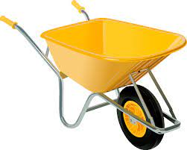
 | LUGAR
 | FECHA INSPECCIÓN
 | FECHA DE TERMINO
 | COLOR DEL MES

2.- DESCRIPCIÓN DEL EQUIPO

3.- COMPONENTES A INSPECCIONAR

 | N° | ELEMENTOS A INSPECCIONAR |  | CUMPLE (SI: ü, NO:X; NO APLICA: N/A) |  |  |  |  |  |  | MEDIDAS CORRECTIVAS
 |  |  |  | LUNES | MARTES | MIÉRCOLES | JUEVES | VIERNES | SÁBADO | DOMINGO
 | 1 | LA CARCASA ESTÁ EN BUEN ESTADO
 | 2 | LA RUEDA ESTÁ EN BUENAS CONDICIONES
 | 3 | LA CARRETILLA SE ENCUENTRA SIN EXCESO DE DESGASTE
 | 4 | LOS MANGOS SE ENCUENTRAN EN BUENAS CONDICIONES
 | 5 | ESTADO DEL BALDE
 | 6 | MANGOS O PUÑOS DE AGARRE
 | 7 | PRESIÓN DEL NEUMÁTICO
 | 8 | CUENTA CON CÓDIGO DE COLOR

 |  | REALIZADO POR: |  | FIRMAS
 |  | NOMBRE:
 |  | CARGO:
 |  | APROBADO POR: |  | FIRMAS
 |  | NOMBRE:
 |  | CARGO:

4.- OBS. DE LA HERRAMIENTA / MAQUINA / EQUIPO INSPECCIONADO

TALADRO ROTACION
 |  |  |  | SISTEMA INTEGRADO DE GESTIÓN |  |  |  |  |  |  |  |  | CHK-004

 |  |  |  |  |  |  |  |  |  |  |  |  | REV.
 |  |  |  | CHECK LIST
 |  |  |  | TALADRO DE ROTACIÓN
1.- IDENTIFICACIÓN
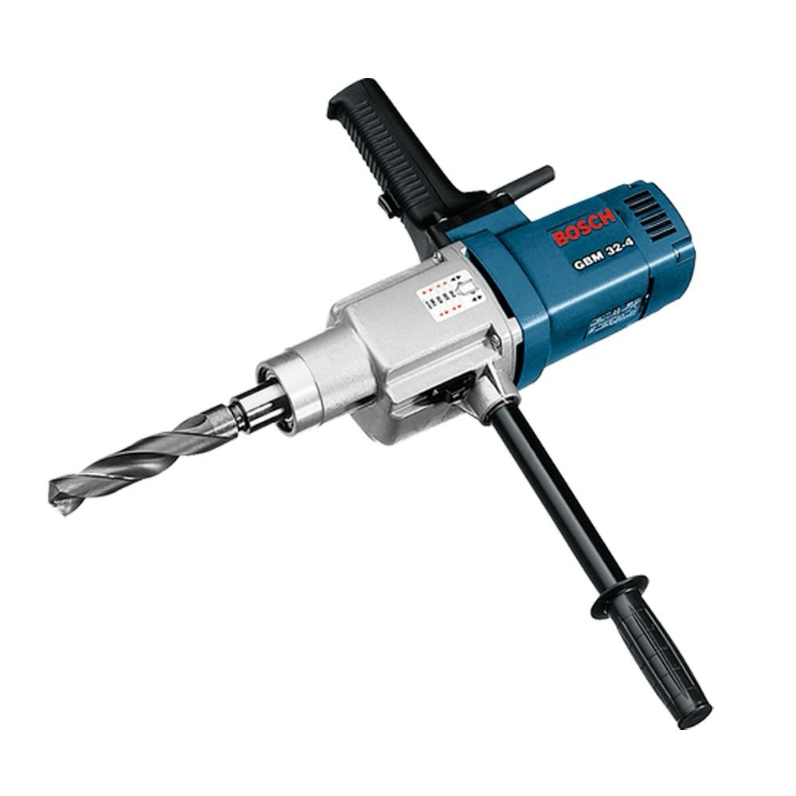
 |  | LUGAR
 |  | FECHA INSPECCIÓN
 |  | FECHA DE TERMINO
 |  | COLOR DEL MES

2.- DESCRIPCIÓN DEL EQUIPO
 |  | TALADRO DE ROTACIÓN
 |  |  | MARCA
 |  |  | MODELO

3.- COMPONENTES A INSPECCIONAR

 | N° | ELEMENTOS A INSPECCIONAR |  |  | CUMPLE (SI: ü, NO:X; NO APLICA: N/A) |  |  |  |  |  |  | MEDIDAS CORRECTIVAS
 |  |  |  |  | LUNES | MARTES | MIÉRCOLES | JUEVES | VIERNES | SÁBADO | DOMINGO
 | 1 | DESCRIPCIÓN
 | 1.1 | INSPECCIÓN GENERAL DEL EQUIPO
 | 1.2 | INTERRUPTOR
 | 1.3 | MANGOS DE SUJECCIÓN
 | 1.4 | ESTADO DEL CABLE DE ALIMENTACIÓN (QUEMADURAS, CORTES, ETC).
 | 1.5 | VERIFICACIÓN DE BROCA QUE SEA ADECUADA Y EN BUENAS CONDICIONES
 | 1.6 | SOPORTE DEL TALADRO
 | 1.7 | VERIFICAR EL CORRECTO FUNCIONAMIENTO DEL EQUIPO AL ENCENDER
 | 1.8 | SWITCH DE ENERGÍA ELÉCTRICA
 | 1.9 | OTRO ELEMENTO A INSPECCIONAR:
 | 1.10

 |  | REALIZADO POR: |  |  | FIRMAS
 |  | NOMBRE:
 |  | CARGO:
 |  | APROBADO POR: |  |  | FIRMAS
 |  | NOMBRE:
 |  | CARGO:

4.- OBS. DE LA HERRAMIENTA / MAQUINA / EQUIPO INSPECCIONADO

